策略分析
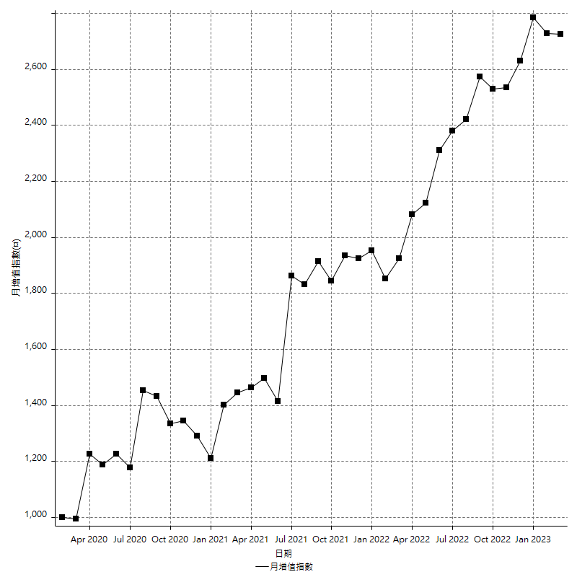
策略績效總結果

 | 所有交易 | 多單 | 空單
淨利 | 337800 | 62200 | 275600
毛利 | 859800 | 132200 | 727600
毛損 | -522000 | -70000 | -452000
調整後淨利 | 202865.70643 | -8872.6974523 | 155289.18986
調整後毛利 | 777065.70643 | 82233.096668 | 655201.09404
調整後毛損 | -574200 | -91105.79412 | -499911.90418
特定淨利 | 52000 | -43400 | 95400
特定毛利 | 574000 | 26600 | 547400
特定毛損 | -522000 | -70000 | -452000
帳戶所需金額 | 55600 | 33600 | 55600
帳戶報酬 | 607.55395683 | 185.11904762 | 495.68345324
初始資本報酬 | 168.9 | 31.1 | 137.8
最大策略虧損 | -76400 | -37200 | -72200
最大策略虧損 (%) | -24.377791959 | -15.897435897 | -23.350582147
最大平倉交易虧損 | -55600 | -33600 | -55600
最大平倉交易虧損 (%) | -18.670248489 | -14.583333333 | -18.9373297
最大的策略虧損報酬 | 4.4214659686 | 1.5948717949 | 3.8171745152
獲利因子 | 1.6471264368 | 1.8885714286 | 1.6097345133
調整獲利因子 | 1.3533014741 | -0.90261105193 | 1.3106331107
特定獲利因子 | 1.0996168582 | -0.38 | 1.2110619469
最大持有契約數量 | 1 | 1 | 1
滑價支付 | 84800 | 7200 | 77600
佣金支付 | 0 | 0 | 0
未平倉部位損益 | n/a | n/a | n/a
年報酬率 | 54.835827658 | 10.097064773 | 44.738762885
月報酬率 | 4.5696523048 | 0.84142206442 | 3.7282302404
買進持有績效 | 72234.608129 | 72117.939487 | 72234.608129
平均月報酬 | 8889.4736842
月報酬的標準差 | 23101.454143

績效比率

成長潛力比(Upside Potential Ratio) | 68.671971123
夏普比率 | 0.35335301721
索丁諾比率 | 1.2907628919
Fouse 比率 | 0.02799031833
Calmar 比率 | 0.010587219344
Sterling 比率 | 0.001972173989
淨利/最大損失百分比 | 4021.4285714
淨利/最大交易績效拉回百分比 | 4222.5
淨利/最大策略績效拉回百分比 | 442.14659686
特定淨利/最大損失百分比 | 619.04761905
特定淨利/最大交易績效拉回百分比 | 650
特定淨利/最大策略績效拉回百分比 | 68.062827225
調整後淨利/最大損失百分比 | 2415.0679336
調整後淨利/最大交易績效拉回百分比 | 2535.8213303
調整後淨利/最大策略績效拉回百分比 | 265.53102935

時間分析

交易期間 | 3 Yrs, 1 Mth, 3 Dys, 11 Mins
策略在市場的時間 | 6 Dys, 9 Hrs, 38 Mins
策略在市場的時間百分比 | 0.56900848204
最長的持平期間 | 22 Dys, 23 Hrs, 26 Mins
最大獲利日期 | 2021-06-07
最大虧損日期 | 2020-03-20
最大策略虧損日期 | 1/6/21
最大平倉交易虧損日期 | 12/30/20

詳細權益曲線

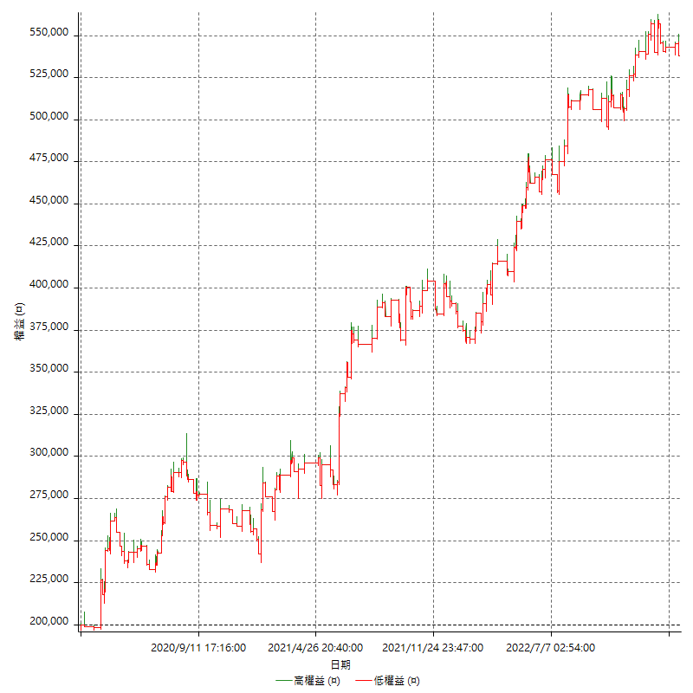

詳細權益曲線及績效拉回

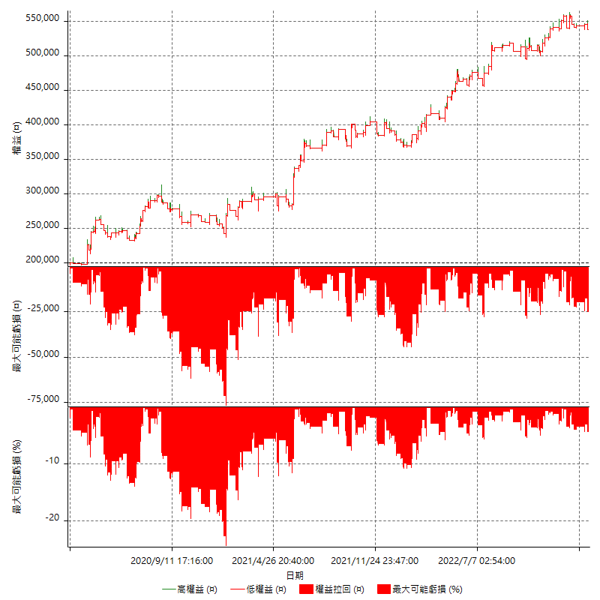

多單詳細權益曲線

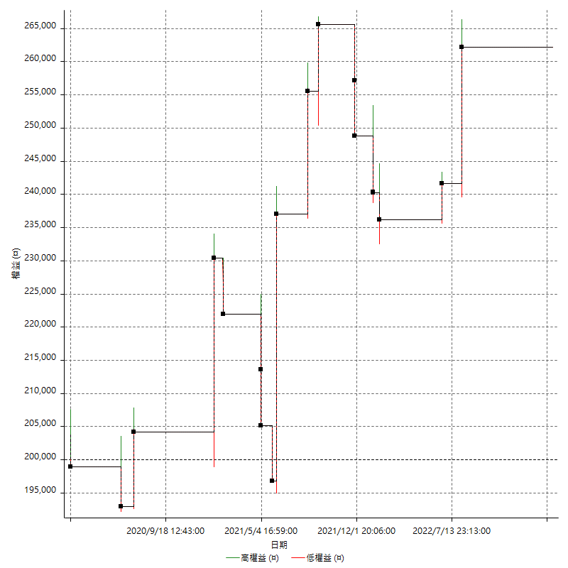

空單詳細權益曲線

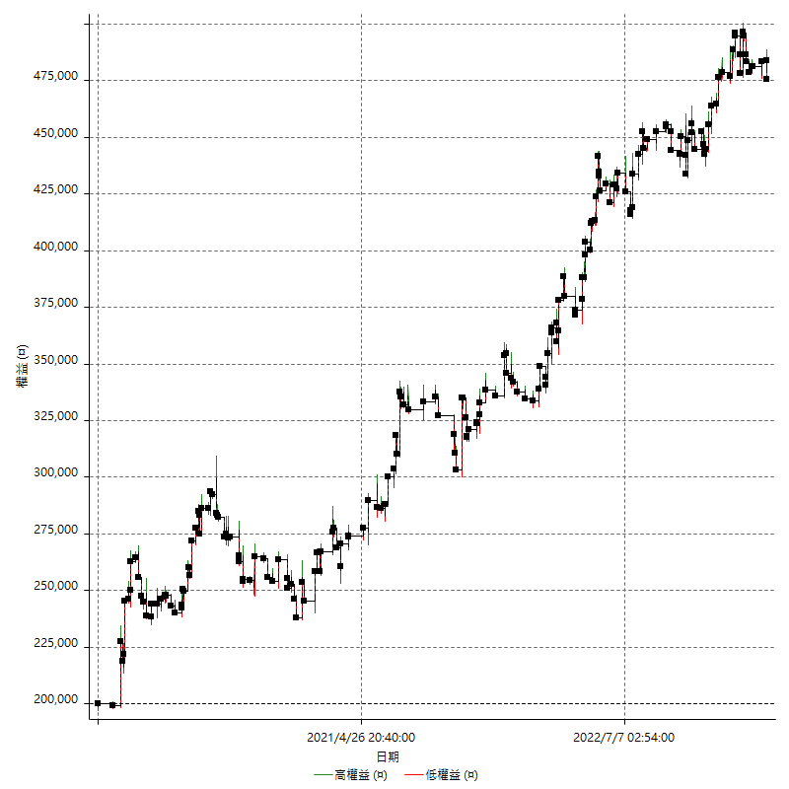

權益增加 & 拉回

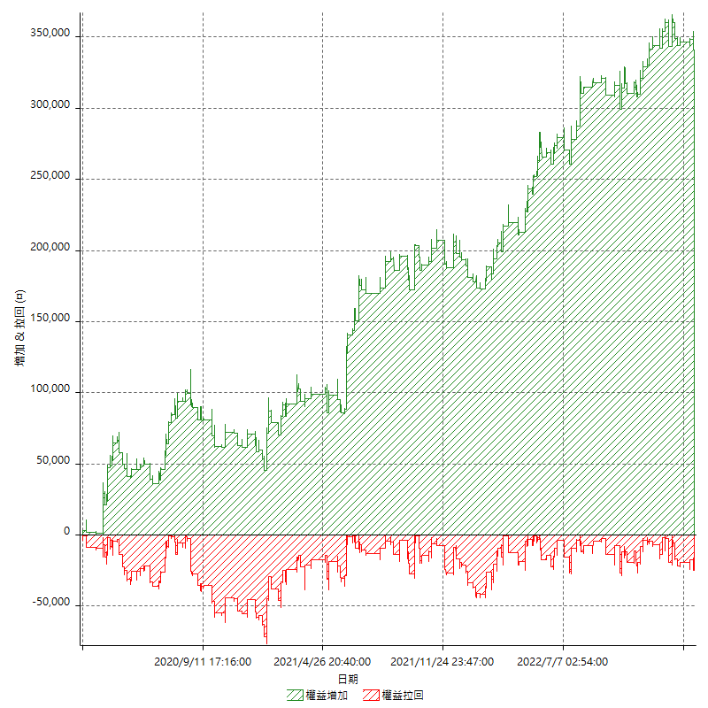

權益增加 & 拉回(%)

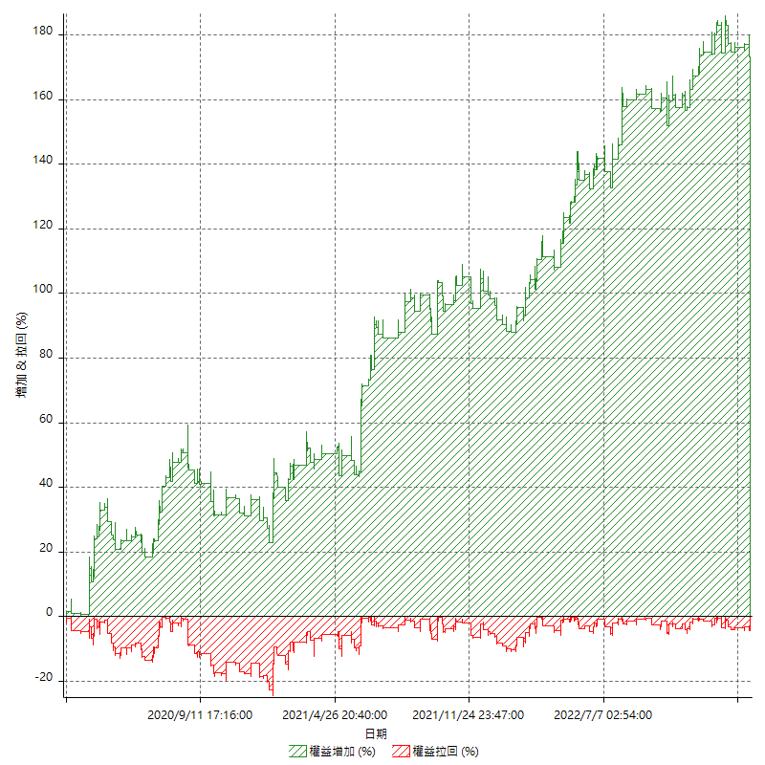

平倉權益曲線

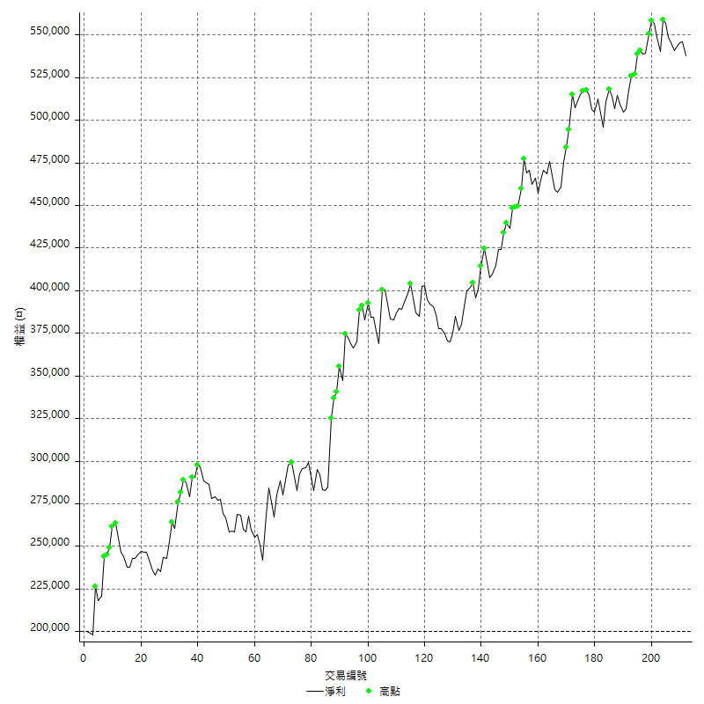

平倉權益曲線及績效拉回

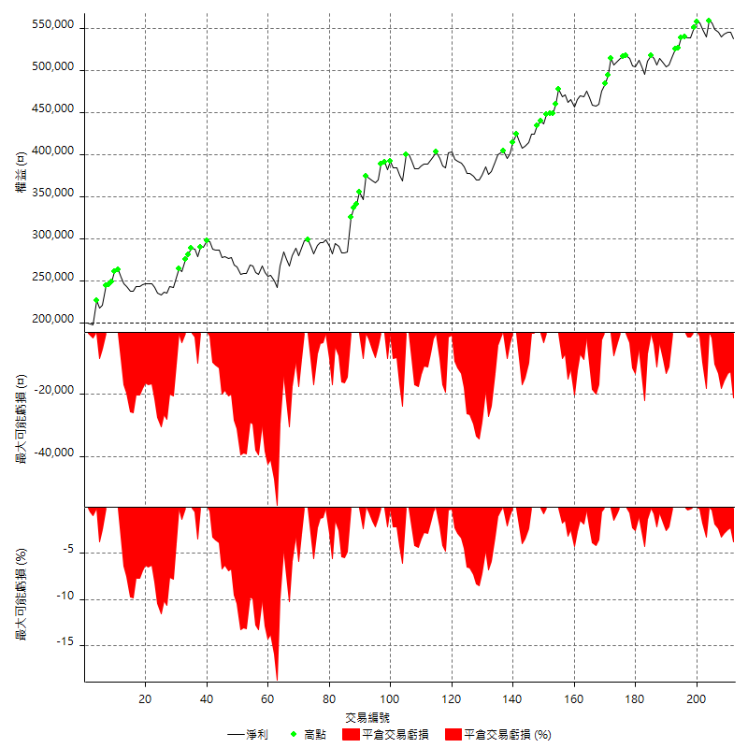

買進持有績效

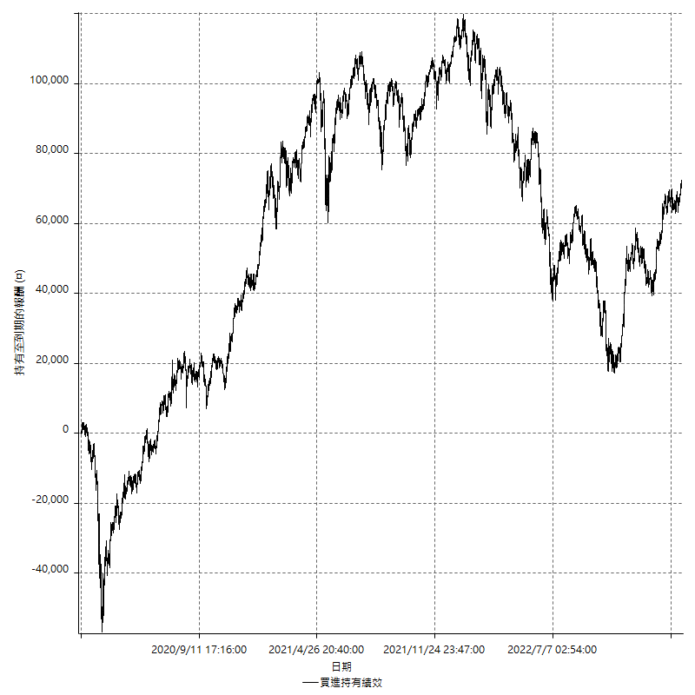

月增值指數

交易分析
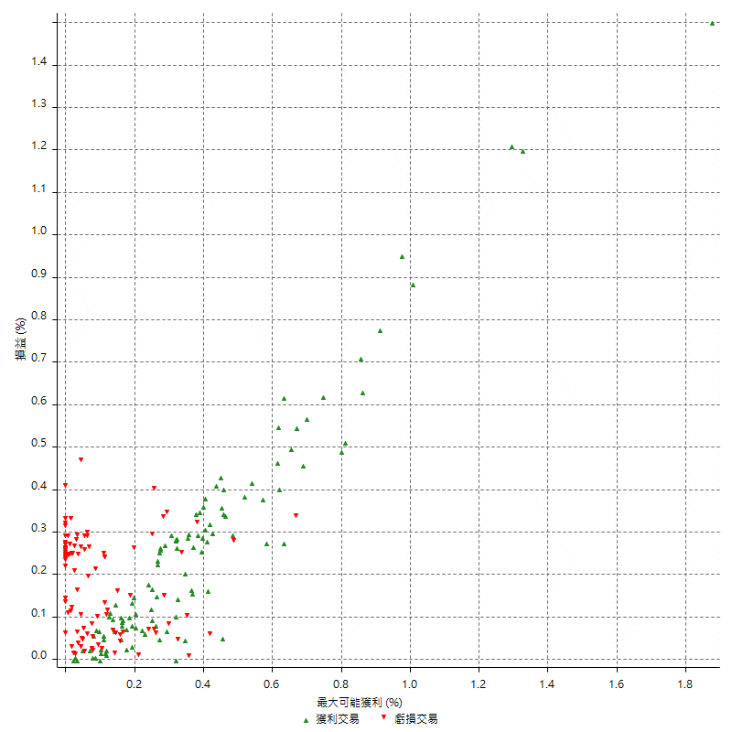
總交易分析

 | 所有交易 | 多單 | 空單
交易總次數 | 212 | 18 | 194
未平倉交易總數量 | 0 | 0 | 0
獲利交易次數 | 108 | 7 | 101
虧損交易次數 | 100 | 11 | 89
勝率 | 50.943396226 | 38.888888889 | 52.06185567
平均交易(獲利 & 虧損) | 1593.3962264 | 3455.5555556 | 1420.6185567
平均獲利交易 | 7961.1111111 | 18885.714286 | 7203.960396
平均虧損交易 | -5220 | -6363.6363636 | -5078.6516854
平均獲利/平均虧損 比率 | 1.5251170711 | 2.967755102 | 1.4184789275
最大的交易獲利 | 40200 | 40200 | 31400
最大的交易虧損 | -8400 | -8400 | -8400
平倉交易的平均K棒數 | 3.5 | 2.4 | 3.6
獲利平倉交易的平均K棒數 | 3.9 | 3 | 4
虧損平倉交易的平均K棒數 | 3 | 2 | 3.1
平倉交易間的平均K棒數 | 4 | n/a | 4
獲利平倉交易間的平均K棒數 | 481.2 | 7481.4 | 514.7
虧損平倉交易間的平均K棒數 | 520.9 | 4760.8 | 585.6

極端交易

 | 全部 | 正 | 負
1 Std. Deviation of Avg. Trade | 8647.3924938 | 7303.6904426 | 3239.0920289
平均交易金額 +1標準差 | 10240.78872 | 15264.801554 | -1980.9079711
平均交易金額 -1標準差 | -7053.9962674 | 657.42066853 | -8459.0920289
極端交易次數 | 12 | 12 | 0
極端交易損益比 |  | 285800

最大獲利/最大虧損

 | 最大可能獲利 | 最大可能虧損
最大值 | 44400 | -8000
最大值日期 | 2021-06-07 | 2020-03-20
平均值 | 7107.5471698 | -4126.4150943
最大值 (%) | 1.8761326085 | -0.44404973357
最大值 (%) 日期 | 2020-03-18 | 2020-03-20
平均值 (%) | 0.24558402084 | -0.14106461598
1標準差 | 7380.6548485 | 2759.3976225
平均交易金額 +1標準差 | 14488.202018 | -1367.0174718
平均交易金額 -1標準差 | -273.10767871 | -6885.8127169

交易序列分析

Z值 | -1.0278260864
信賴界限 | 0.69596853814
策略精確預期 | 1593.3962264
最大連續獲利交易次數 | 6
最大連續虧損交易次數 | 9
最大連續獲利金額 | 72600
最大連續虧損金額 | -33400
最大連續獲利 (%) | 25.653710247
最大連續虧損 (%) | -9.7949886105

交易序列統計量

連續獲利 | 序列編號 | 序列的平均獲利 | 下筆交易的平均虧損
1 | 24 | 9016.6666667 | -4383.3333333
2 | 10 | 8990 | -4680
3 | 8 | 6533.3333333 | -5625
4 | 2 | 3400 | -5800
5 | 4 | 9920 | -8150
6 | 2 | 6766.6666667 | -5000
連續虧損 | 序列編號 | 序列的平均虧損 | 下筆交易的平均獲利
1 | 23 | -5017.3913043 | 6626.0869565
2 | 12 | -6641.6666667 | 13383.333333
3 | 10 | -5000 | 7080
4 | 1 | -4550 | 2600
5 | 2 | -4560 | 3400
9 | 1 | -3711.1111111 | 5400

總交易

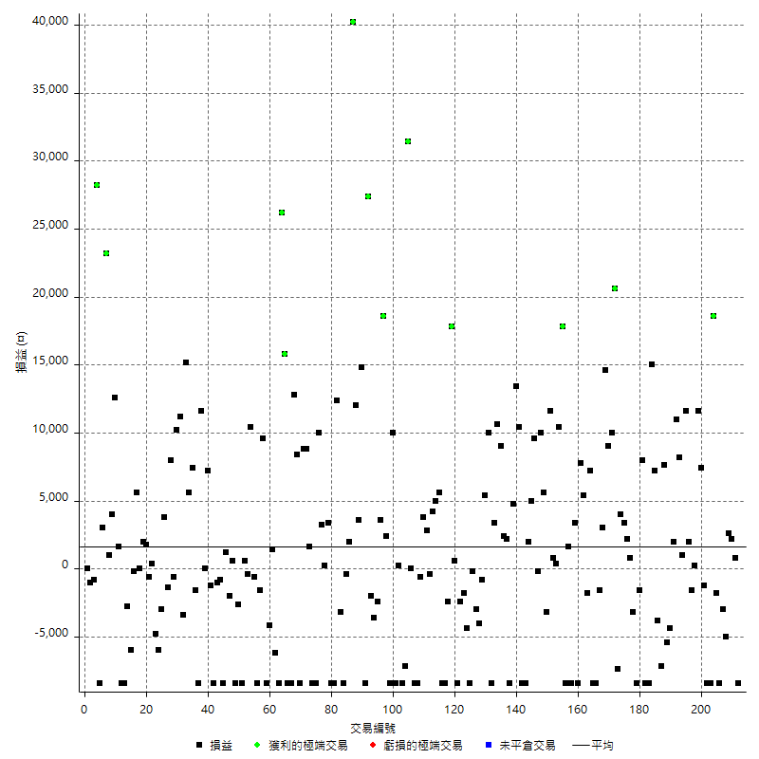

獲利交易

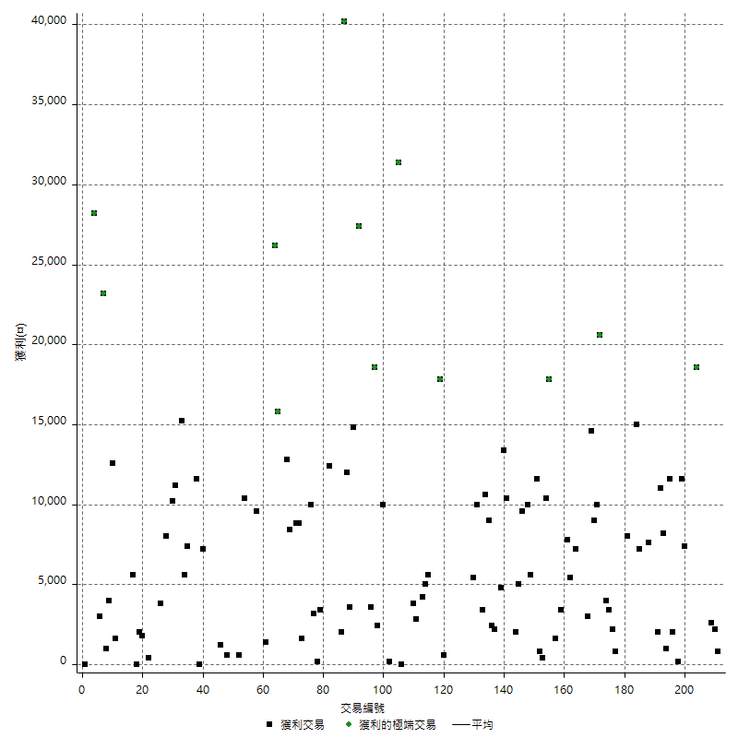

虧損交易

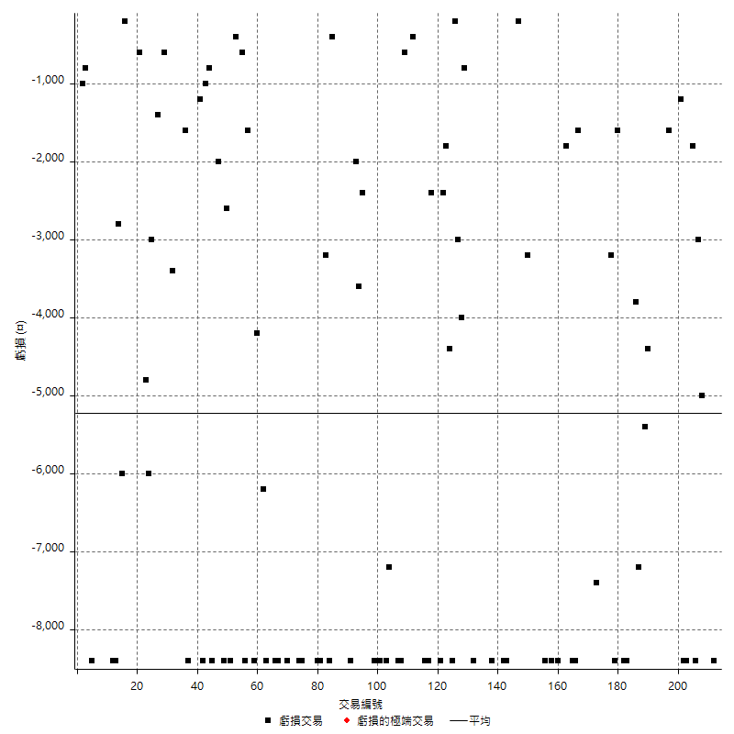

最大可能虧損

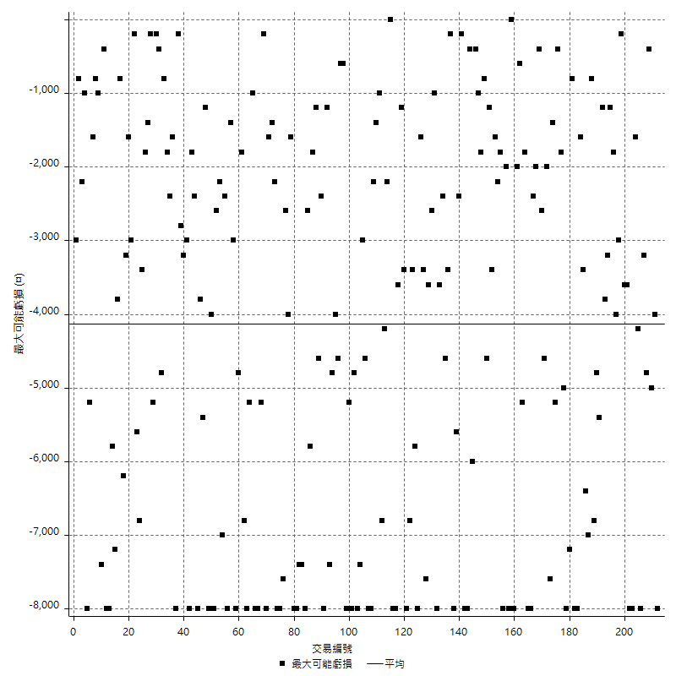

虧損的損益

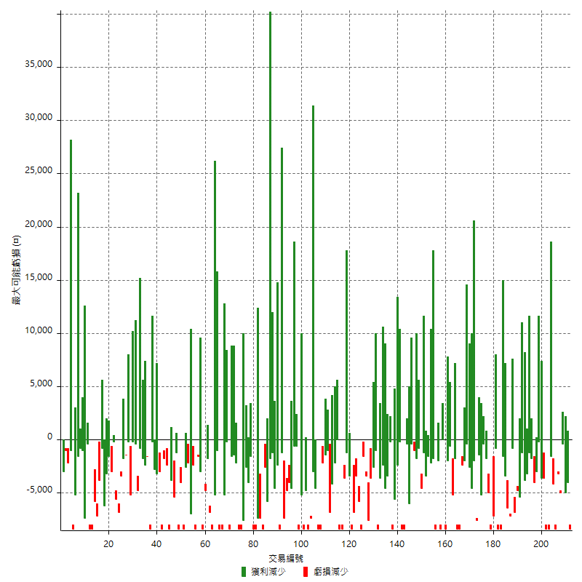

最大虧損幅度

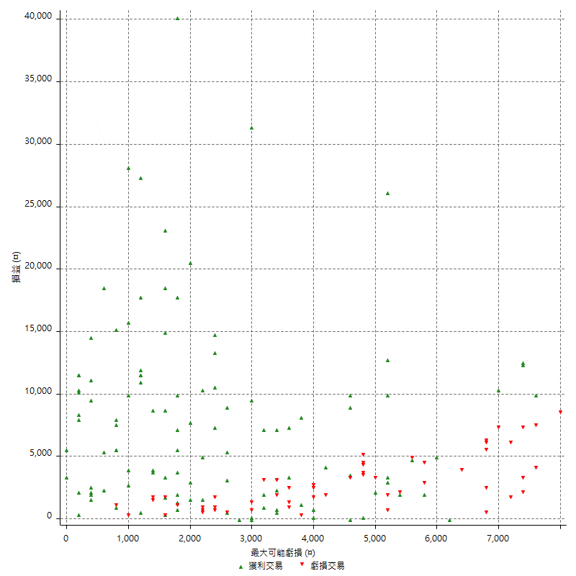

最大虧損幅度 (%)

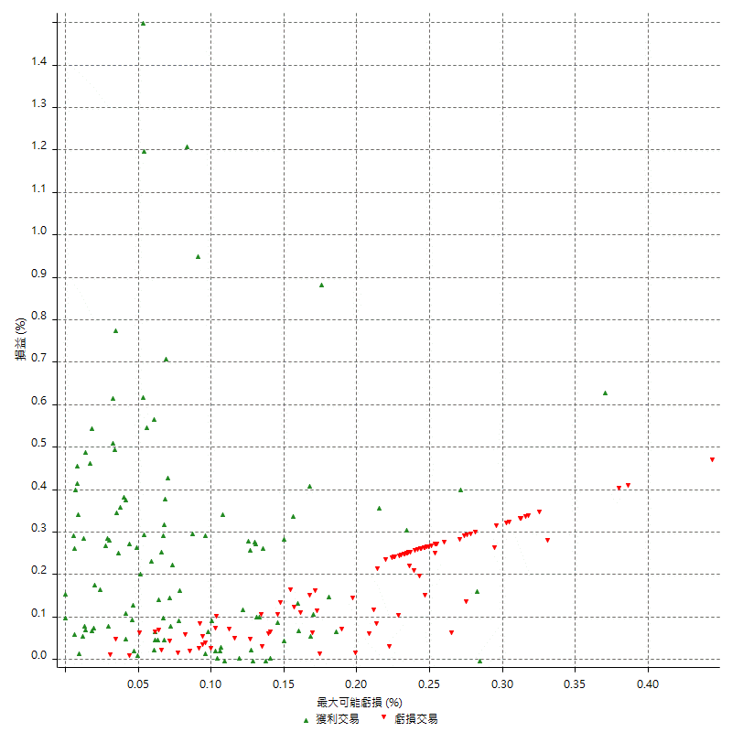

最大可能獲利

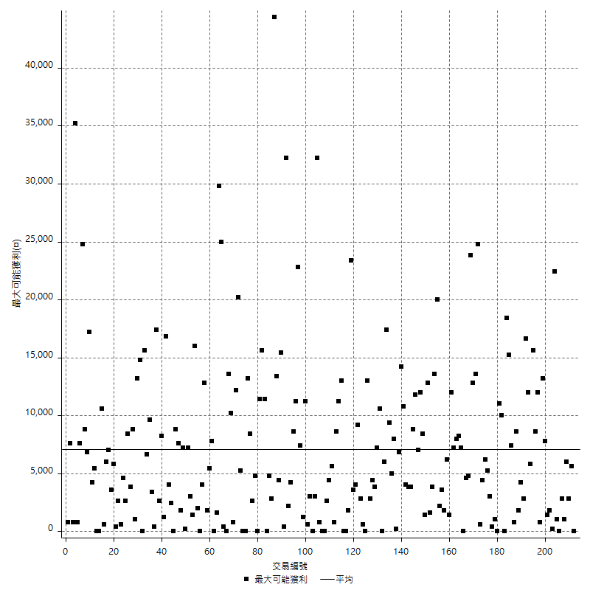

獲利的損益

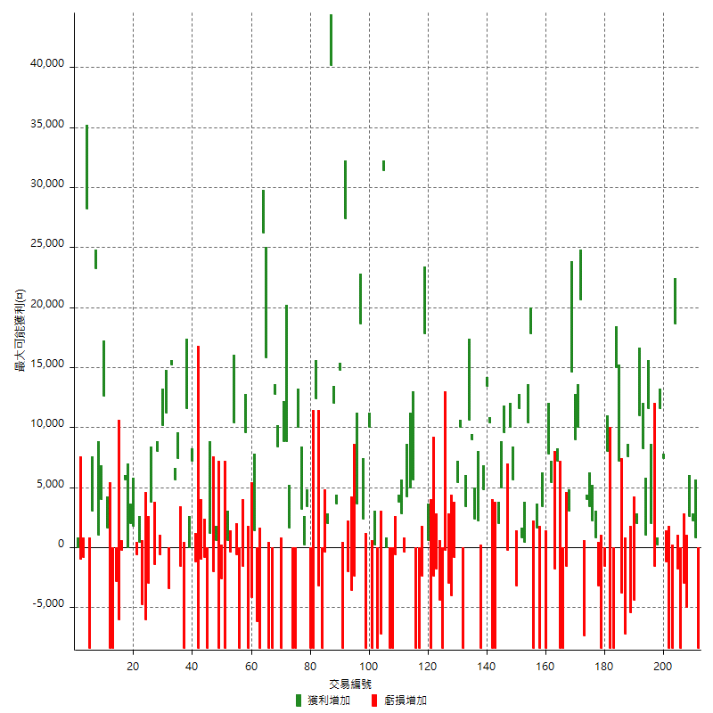

最大獲利幅度

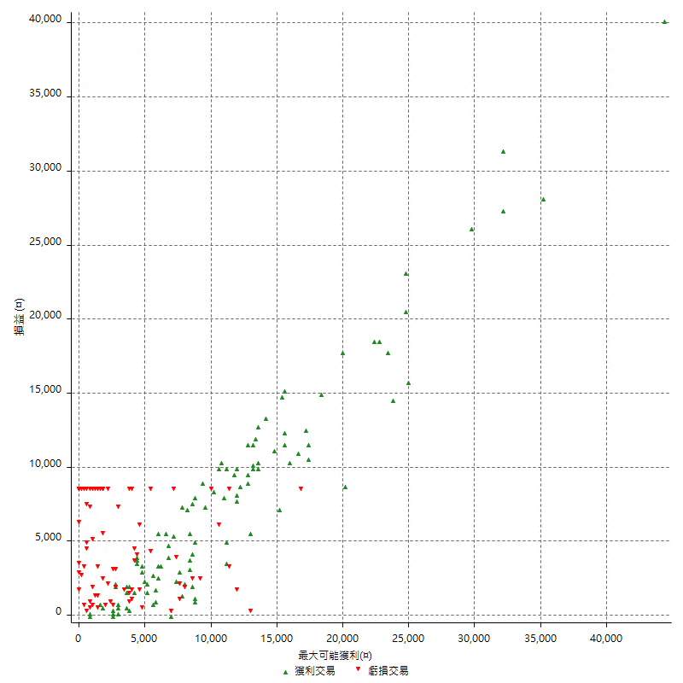

最大獲利幅度 (%)

週期性分析
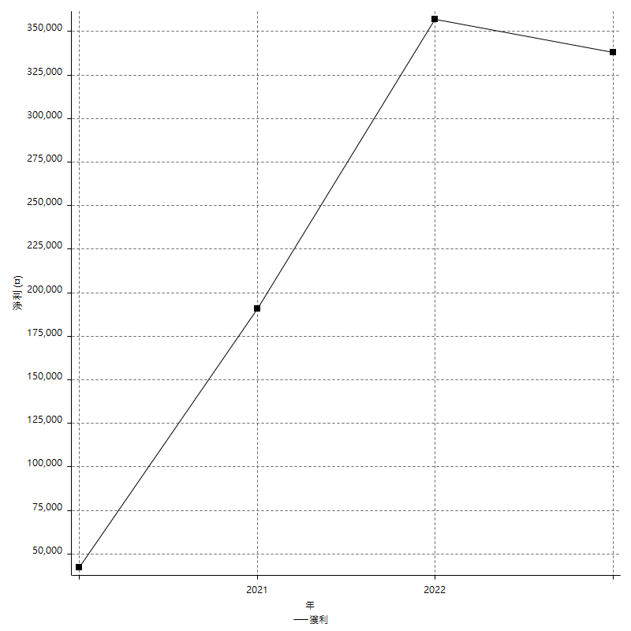
Daily Period Analysis

期間 | 獲利(¤) | 獲利(%) | 毛利 | 毛損 | 交易次數 | 勝率
2023-03-06 | -7600 | -1.3934726806 | 800 | -8400 | 2 | 50
2023-02-23 | 2200 | 0.40500736377 | 2200 | 0 | 1 | 100
2023-02-08 | 2600 | 0.48094709582 | 2600 | 0 | 1 | 100
2023-02-02 | -5000 | -0.91642228739 | 0 | -5000 | 1 | 0
2023-01-30 | -11400 | -2.0466786355 | 0 | -11400 | 2 | 0
2023-01-16 | -1800 | -0.32211882606 | 0 | -1800 | 1 | 0
2023-01-13 | 18600 | 3.4431691966 | 18600 | 0 | 1 | 100
2023-01-09 | -16800 | -3.0161579892 | 0 | -16800 | 2 | 0
2022-12-30 | 6200 | 1.1256354394 | 7400 | -1200 | 2 | 50
2022-12-27 | 11600 | 2.1513353116 | 11600 | 0 | 1 | 100
2022-12-22 | -1400 | -0.25897151313 | 200 | -1600 | 2 | 50
2022-12-09 | 2000 | 0.37133308578 | 2000 | 0 | 1 | 100
2022-12-05 | 11600 | 2.2011385199 | 11600 | 0 | 1 | 100
2022-12-01 | 1000 | 0.19011406844 | 1000 | 0 | 1 | 100
2022-11-23 | 8200 | 1.5836230205 | 8200 | 0 | 1 | 100
2022-11-18 | 11000 | 2.1704814522 | 11000 | 0 | 1 | 100
2022-11-15 | 2000 | 0.39619651347 | 2000 | 0 | 1 | 100
2022-11-11 | -9800 | -1.9043917606 | 0 | -9800 | 2 | 0
2022-11-08 | 7600 | 1.4990138067 | 7600 | 0 | 1 | 100
2022-10-27 | -7200 | -1.4002333722 | 0 | -7200 | 1 | 0
2022-10-24 | 3400 | 0.66562255286 | 7200 | -3800 | 2 | 50
2022-10-18 | 15000 | 3.0254134732 | 15000 | 0 | 1 | 100
2022-10-14 | -16800 | -3.277409286 | 0 | -16800 | 2 | 0
2022-10-05 | 8000 | 1.5854141895 | 8000 | 0 | 1 | 100
2022-10-04 | -1600 | -0.31608060055 | 0 | -1600 | 1 | 0
2022-09-20 | -11600 | -2.2402471997 | 0 | -11600 | 2 | 0
2022-09-12 | 3000 | 0.58275058275 | 3000 | 0 | 2 | 100
2022-08-26 | 3400 | 0.66484161126 | 3400 | 0 | 1 | 100
2022-08-11 | 4000 | 0.78833267639 | 4000 | 0 | 1 | 100
2022-08-05 | -7400 | -1.4374514375 | 0 | -7400 | 1 | 0
2022-08-04 | 30600 | 6.3197026022 | 30600 | 0 | 2 | 100
2022-07-29 | 9000 | 1.8939393939 | 9000 | 0 | 1 | 100
2022-07-20 | 17600 | 3.8461538462 | 17600 | 0 | 2 | 100
2022-07-18 | -10000 | -2.1385799829 | 0 | -10000 | 2 | 0
2022-07-08 | -8400 | -1.7647058824 | 0 | -8400 | 1 | 0
2022-06-27 | 5400 | 1.1474713132 | 7200 | -1800 | 2 | 50
2022-06-22 | 5400 | 1.1607910576 | 5400 | 0 | 1 | 100
2022-06-21 | 7800 | 1.7052907739 | 7800 | 0 | 1 | 100
2022-06-15 | -8400 | -1.8033490769 | 0 | -8400 | 1 | 0
2022-06-08 | 3400 | 0.73529411765 | 3400 | 0 | 1 | 100
2022-05-30 | -8400 | -1.7841971113 | 0 | -8400 | 1 | 0
2022-05-27 | -6800 | -1.4237855946 | 1600 | -8400 | 2 | 50
2022-05-26 | 17800 | 3.8712483689 | 17800 | 0 | 1 | 100
2022-05-23 | 10400 | 2.3141967067 | 10400 | 0 | 1 | 100
2022-05-20 | 400 | 0.089086859688 | 400 | 0 | 1 | 100
2022-05-17 | 800 | 0.17849174476 | 800 | 0 | 1 | 100
2022-05-16 | 11600 | 2.6568941823 | 11600 | 0 | 1 | 100
2022-05-13 | -3200 | -0.72760345612 | 0 | -3200 | 1 | 0
2022-05-05 | 15600 | 3.6775106082 | 15600 | 0 | 2 | 100
2022-05-04 | -200 | -0.04712535344 | 0 | -200 | 1 | 0
2022-04-29 | 14600 | 3.5627135188 | 14600 | 0 | 2 | 100
2022-04-19 | -6400 | -1.5377222489 | 2000 | -8400 | 2 | 50
2022-03-30 | -8400 | -1.9783325483 | 0 | -8400 | 1 | 0
2022-03-29 | 10400 | 2.5108643168 | 10400 | 0 | 1 | 100
2022-03-21 | 18200 | 4.595959596 | 18200 | 0 | 2 | 100
2022-03-17 | -6200 | -1.541521631 | 2200 | -8400 | 2 | 50
2022-03-10 | 2400 | 0.60030015008 | 2400 | 0 | 1 | 100
2022-03-09 | 9000 | 2.3029682702 | 9000 | 0 | 1 | 100
2022-03-03 | 10600 | 2.7880063125 | 10600 | 0 | 1 | 100
2022-03-01 | -5000 | -1.298026999 | 3400 | -8400 | 2 | 50
2022-02-17 | 10000 | 2.6652452026 | 10000 | 0 | 1 | 100
2022-02-16 | 5400 | 1.4602487831 | 5400 | 0 | 1 | 100
2022-02-08 | -800 | -0.21586616298 | 0 | -800 | 1 | 0
2022-01-21 | -4000 | -1.0678056594 | 0 | -4000 | 1 | 0
2022-01-17 | -3000 | -0.79449152542 | 0 | -3000 | 1 | 0
2022-01-07 | -8600 | -2.226825479 | 0 | -8600 | 2 | 0
2022-01-04 | -4400 | -1.1264720942 | 0 | -4400 | 1 | 0
2021-12-27 | -1800 | -0.45871559633 | 0 | -1800 | 1 | 0
2021-12-23 | -2400 | -0.60790273556 | 0 | -2400 | 1 | 0
2021-12-16 | -7800 | -1.9374068554 | 600 | -8400 | 2 | 50
2021-12-13 | 17800 | 4.6257796258 | 17800 | 0 | 1 | 100
2021-11-30 | -2400 | -0.61983471074 | 0 | -2400 | 1 | 0
2021-11-26 | -16800 | -4.1584158416 | 0 | -16800 | 2 | 0
2021-11-15 | 5600 | 1.40562249 | 5600 | 0 | 1 | 100
2021-11-04 | 9200 | 2.3638232271 | 9200 | 0 | 2 | 100
2021-11-01 | 2400 | 0.62047569804 | 2800 | -400 | 2 | 50
2021-10-19 | 3800 | 0.99216710183 | 3800 | 0 | 1 | 100
2021-10-15 | -9000 | -2.2959183673 | 0 | -9000 | 2 | 0
2021-10-14 | -8400 | -2.0979020979 | 0 | -8400 | 1 | 0
2021-10-07 | 0 | 0 | 0 | 0 | 1 | 0
2021-10-06 | 31400 | 8.5094850949 | 31400 | 0 | 1 | 100
2021-09-27 | -7200 | -1.9138755981 | 0 | -7200 | 1 | 0
2021-09-24 | -8400 | -2.1840873635 | 0 | -8400 | 1 | 0
2021-09-23 | -8200 | -2.0875763747 | 200 | -8400 | 2 | 50
2021-09-07 | 10000 | 2.6123301985 | 10000 | 0 | 1 | 100
2021-08-27 | -8400 | -2.1472392638 | 0 | -8400 | 1 | 0
2021-08-23 | 2400 | 0.61728395062 | 2400 | 0 | 1 | 100
2021-08-13 | 18600 | 5.0243111831 | 18600 | 0 | 1 | 100
2021-08-04 | 3600 | 0.98199672668 | 3600 | 0 | 1 | 100
2021-07-12 | -2400 | -0.65040650407 | 0 | -2400 | 1 | 0
2021-07-05 | -3600 | -0.96618357488 | 0 | -3600 | 1 | 0
2021-06-30 | -2000 | -0.53390282968 | 0 | -2000 | 1 | 0
2021-06-29 | 27400 | 7.8917050691 | 27400 | 0 | 1 | 100
2021-06-23 | -8400 | -2.3622047244 | 0 | -8400 | 1 | 0
2021-06-22 | 14800 | 4.3427230047 | 14800 | 0 | 1 | 100
2021-06-18 | 3600 | 1.0676156584 | 3600 | 0 | 1 | 100
2021-06-08 | 12000 | 3.6900369004 | 12000 | 0 | 1 | 100
2021-06-07 | 40200 | 14.105263158 | 40200 | 0 | 1 | 100
2021-06-03 | 2000 | 0.70671378092 | 2000 | 0 | 1 | 100
2021-05-28 | -400 | -0.14114326041 | 0 | -400 | 1 | 0
2021-05-27 | -8400 | -2.8786840302 | 0 | -8400 | 1 | 0
2021-05-21 | -3200 | -1.0847457627 | 0 | -3200 | 1 | 0
2021-05-07 | 12400 | 4.3878273178 | 12400 | 0 | 1 | 100
2021-05-04 | -16800 | -5.6112224449 | 0 | -16800 | 2 | 0
2021-04-29 | 3400 | 1.1486486486 | 3400 | 0 | 1 | 100
2021-04-06 | 3400 | 1.1619958988 | 3400 | 0 | 2 | 100
2021-03-23 | 1600 | 0.54982817869 | 10000 | -8400 | 2 | 50
2021-03-16 | -8400 | -2.8056112224 | 0 | -8400 | 1 | 0
2021-03-11 | 1600 | 0.53727333781 | 1600 | 0 | 1 | 100
2021-03-10 | 8800 | 3.044982699 | 8800 | 0 | 1 | 100
2021-02-17 | 8800 | 3.1406138473 | 8800 | 0 | 1 | 100
2021-02-05 | -8400 | -2.9106029106 | 0 | -8400 | 1 | 0
2021-02-02 | 8400 | 2.9978586724 | 8400 | 0 | 1 | 100
2021-01-29 | 12800 | 4.7868362004 | 12800 | 0 | 1 | 100
2021-01-26 | -8400 | -3.0456852792 | 0 | -8400 | 1 | 0
2021-01-13 | -8400 | -2.9556650246 | 0 | -8400 | 1 | 0
2021-01-08 | 15800 | 5.8867362146 | 15800 | 0 | 1 | 100
2021-01-06 | 26200 | 10.817506193 | 26200 | 0 | 1 | 100
2020-12-30 | -8400 | -3.3519553073 | 0 | -8400 | 1 | 0
2020-12-28 | -6200 | -2.4143302181 | 0 | -6200 | 1 | 0
2020-12-22 | 1400 | 0.54815974941 | 1400 | 0 | 1 | 100
2020-12-16 | -12600 | -4.7014925373 | 0 | -12600 | 2 | 0
2020-12-02 | 9600 | 3.7151702786 | 9600 | 0 | 1 | 100
2020-11-23 | -1600 | -0.61538461538 | 0 | -1600 | 1 | 0
2020-11-16 | -8400 | -3.129657228 | 0 | -8400 | 1 | 0
2020-11-09 | -600 | -0.22304832714 | 0 | -600 | 1 | 0
2020-10-26 | 10400 | 4.0216550657 | 10400 | 0 | 1 | 100
2020-10-19 | -400 | -0.15444015444 | 0 | -400 | 1 | 0
2020-10-06 | -7800 | -2.9235382309 | 600 | -8400 | 2 | 50
2020-09-28 | -11000 | -3.9596832253 | 0 | -11000 | 2 | 0
2020-09-14 | 600 | 0.21645021645 | 600 | 0 | 1 | 100
2020-09-10 | -2000 | -0.71633237822 | 0 | -2000 | 1 | 0
2020-09-08 | 1200 | 0.43165467626 | 1200 | 0 | 1 | 100
2020-09-03 | -8400 | -2.9329608939 | 0 | -8400 | 1 | 0
2020-08-25 | -800 | -0.27855153203 | 0 | -800 | 1 | 0
2020-08-24 | -9400 | -3.1692515172 | 0 | -9400 | 2 | 0
2020-08-17 | -1200 | -0.40295500336 | 0 | -1200 | 1 | 0
2020-08-13 | 7200 | 2.4776324845 | 7200 | 0 | 1 | 100
2020-08-10 | 0 | 0 | 0 | 0 | 1 | 0
2020-07-30 | 11600 | 4.1577060932 | 11600 | 0 | 1 | 100
2020-07-28 | -8400 | -2.9227557411 | 0 | -8400 | 1 | 0
2020-07-27 | 5800 | 2.0596590909 | 7400 | -1600 | 2 | 50
2020-07-21 | 5600 | 2.0289855072 | 5600 | 0 | 1 | 100
2020-07-15 | 15200 | 5.8282208589 | 15200 | 0 | 1 | 100
2020-07-13 | -3400 | -1.2869038607 | 0 | -3400 | 1 | 0
2020-07-10 | 11200 | 4.4268774704 | 11200 | 0 | 1 | 100
2020-07-09 | 10200 | 4.2009884679 | 10200 | 0 | 1 | 100
2020-07-02 | -600 | -0.24650780608 | 0 | -600 | 1 | 0
2020-07-01 | 8000 | 3.3984706882 | 8000 | 0 | 1 | 100
2020-06-30 | 2400 | 1.0300429185 | 3800 | -1400 | 2 | 50
2020-06-16 | -3000 | -1.2711864407 | 0 | -3000 | 1 | 0
2020-06-11 | -6000 | -2.479338843 | 0 | -6000 | 1 | 0
2020-06-10 | -4800 | -1.9448946515 | 0 | -4800 | 1 | 0
2020-06-02 | -200 | -0.080971659919 | 400 | -600 | 2 | 50
2020-06-01 | 1800 | 0.73409461664 | 1800 | 0 | 1 | 100
2020-05-26 | 2000 | 0.82236842105 | 2000 | 0 | 1 | 100
2020-05-19 | 0 | 0 | 0 | 0 | 1 | 0
2020-05-11 | 5600 | 2.3569023569 | 5600 | 0 | 1 | 100
2020-05-08 | -200 | -0.084104289319 | 0 | -200 | 1 | 0
2020-04-30 | -6000 | -2.4610336341 | 0 | -6000 | 1 | 0
2020-04-27 | -2800 | -1.1354420114 | 0 | -2800 | 1 | 0
2020-04-23 | -8400 | -3.2941176471 | 0 | -8400 | 1 | 0
2020-04-17 | -8400 | -3.1890660592 | 0 | -8400 | 1 | 0
2020-04-14 | 1600 | 0.61115355233 | 1600 | 0 | 1 | 100
2020-04-07 | 12600 | 5.0561797753 | 12600 | 0 | 1 | 100
2020-04-06 | 4000 | 1.6313213703 | 4000 | 0 | 1 | 100
2020-03-31 | 1000 | 0.4095004095 | 1000 | 0 | 1 | 100
2020-03-25 | 23200 | 10.497737557 | 23200 | 0 | 1 | 100
2020-03-24 | 3000 | 1.376146789 | 3000 | 0 | 1 | 100
2020-03-20 | -8400 | -3.7102473498 | 0 | -8400 | 1 | 0
2020-03-18 | 28200 | 14.228052472 | 28200 | 0 | 1 | 100
2020-03-05 | -800 | -0.40201005025 | 0 | -800 | 1 | 0
2020-02-18 | -1000 | -0.5 | 0 | -1000 | 1 | 0
2020-02-11 | 0 | 0 | 0 | 0 | 1 | 0

Daily Rolling Period Analysis

期間 | 獲利(¤) | 獲利(%) | 毛利 | 毛損 | 交易次數 | 勝率
當日 - 2023/3/6 | -7600 | -0.39624608968 | 800 | -8400 | 2 | 50
2023/3/5 - 2023/3/6 | -7600 | -0.39624608968 | 800 | -8400 | 2 | 50
2023/3/4 - 2023/3/6 | -7600 | -0.39624608968 | 800 | -8400 | 2 | 50
2023/3/3 - 2023/3/6 | -7600 | -0.39624608968 | 800 | -8400 | 2 | 50
2023/3/2 - 2023/3/6 | -7600 | -0.39624608968 | 800 | -8400 | 2 | 50
2023/3/1 - 2023/3/6 | -7600 | -0.39624608968 | 800 | -8400 | 2 | 50
2023/2/28 - 2023/3/6 | -7600 | -0.39624608968 | 800 | -8400 | 2 | 50
2023/2/27 - 2023/3/6 | -7600 | -0.39624608968 | 800 | -8400 | 2 | 50
2023/2/26 - 2023/3/6 | -7600 | -0.39624608968 | 800 | -8400 | 2 | 50
2023/2/25 - 2023/3/6 | -7600 | -0.39624608968 | 800 | -8400 | 2 | 50
2023/2/24 - 2023/3/6 | -7600 | -0.39624608968 | 800 | -8400 | 2 | 50
2023/2/23 - 2023/3/6 | -5400 | -0.28219063545 | 3000 | -8400 | 3 | 66.666666667
2023/2/22 - 2023/3/6 | -5400 | -0.28219063545 | 3000 | -8400 | 3 | 66.666666667
2023/2/21 - 2023/3/6 | -5400 | -0.28219063545 | 3000 | -8400 | 3 | 66.666666667
2023/2/20 - 2023/3/6 | -5400 | -0.28219063545 | 3000 | -8400 | 3 | 66.666666667
2023/2/19 - 2023/3/6 | -5400 | -0.28219063545 | 3000 | -8400 | 3 | 66.666666667
2023/2/18 - 2023/3/6 | -5400 | -0.28219063545 | 3000 | -8400 | 3 | 66.666666667
2023/2/17 - 2023/3/6 | -5400 | -0.28219063545 | 3000 | -8400 | 3 | 66.666666667
2023/2/16 - 2023/3/6 | -5400 | -0.28219063545 | 3000 | -8400 | 3 | 66.666666667
2023/2/15 - 2023/3/6 | -5400 | -0.28219063545 | 3000 | -8400 | 3 | 66.666666667
2023/2/14 - 2023/3/6 | -5400 | -0.28219063545 | 3000 | -8400 | 3 | 66.666666667
2023/2/13 - 2023/3/6 | -5400 | -0.28219063545 | 3000 | -8400 | 3 | 66.666666667
2023/2/12 - 2023/3/6 | -5400 | -0.28219063545 | 3000 | -8400 | 3 | 66.666666667
2023/2/11 - 2023/3/6 | -5400 | -0.28219063545 | 3000 | -8400 | 3 | 66.666666667
2023/2/10 - 2023/3/6 | -5400 | -0.28219063545 | 3000 | -8400 | 3 | 66.666666667
2023/2/9 - 2023/3/6 | -5400 | -0.28219063545 | 3000 | -8400 | 3 | 66.666666667
2023/2/8 - 2023/3/6 | -2800 | -0.14671976525 | 5600 | -8400 | 4 | 75
2023/2/7 - 2023/3/6 | -2800 | -0.14671976525 | 5600 | -8400 | 4 | 75
2023/2/6 - 2023/3/6 | -2800 | -0.14671976525 | 5600 | -8400 | 4 | 75
2023/2/5 - 2023/3/6 | -2800 | -0.14671976525 | 5600 | -8400 | 4 | 75
2023/2/4 - 2023/3/6 | -2800 | -0.14671976525 | 5600 | -8400 | 4 | 75
2023/2/3 - 2023/3/6 | -2800 | -0.14671976525 | 5600 | -8400 | 4 | 75
2023/2/2 - 2023/3/6 | -7800 | -0.40871934605 | 5600 | -13400 | 5 | 60
2023/2/1 - 2023/3/6 | -7800 | -0.40871934605 | 5600 | -13400 | 5 | 60
2023/1/31 - 2023/3/6 | -7800 | -0.40871934605 | 5600 | -13400 | 5 | 60
2023/1/30 - 2023/3/6 | -19200 | -1.0060783903 | 5600 | -24800 | 7 | 42.857142857
2023/1/29 - 2023/3/6 | -19200 | -1.0060783903 | 5600 | -24800 | 7 | 42.857142857
2023/1/28 - 2023/3/6 | -19200 | -1.0060783903 | 5600 | -24800 | 7 | 42.857142857
2023/1/27 - 2023/3/6 | -19200 | -1.0060783903 | 5600 | -24800 | 7 | 42.857142857
2023/1/26 - 2023/3/6 | -19200 | -1.0060783903 | 5600 | -24800 | 7 | 42.857142857
2023/1/25 - 2023/3/6 | -19200 | -1.0060783903 | 5600 | -24800 | 7 | 42.857142857
2023/1/24 - 2023/3/6 | -19200 | -1.0060783903 | 5600 | -24800 | 7 | 42.857142857
2023/1/23 - 2023/3/6 | -19200 | -1.0060783903 | 5600 | -24800 | 7 | 42.857142857
2023/1/22 - 2023/3/6 | -19200 | -1.0060783903 | 5600 | -24800 | 7 | 42.857142857
2023/1/21 - 2023/3/6 | -19200 | -1.0060783903 | 5600 | -24800 | 7 | 42.857142857
2023/1/20 - 2023/3/6 | -19200 | -1.0060783903 | 5600 | -24800 | 7 | 42.857142857
2023/1/19 - 2023/3/6 | -19200 | -1.0060783903 | 5600 | -24800 | 7 | 42.857142857
2023/1/18 - 2023/3/6 | -19200 | -1.0060783903 | 5600 | -24800 | 7 | 42.857142857
2023/1/17 - 2023/3/6 | -19200 | -1.0060783903 | 5600 | -24800 | 7 | 42.857142857
2023/1/16 - 2023/3/6 | -21000 | -1.1003982394 | 5600 | -26600 | 8 | 37.5
2023/1/15 - 2023/3/6 | -21000 | -1.1003982394 | 5600 | -26600 | 8 | 37.5
2023/1/14 - 2023/3/6 | -21000 | -1.1003982394 | 5600 | -26600 | 8 | 37.5
2023/1/13 - 2023/3/6 | -2400 | -0.12825994015 | 24200 | -26600 | 9 | 44.444444444
2023/1/12 - 2023/3/6 | -2400 | -0.12825994015 | 24200 | -26600 | 9 | 44.444444444
2023/1/11 - 2023/3/6 | -2400 | -0.12825994015 | 24200 | -26600 | 9 | 44.444444444
2023/1/10 - 2023/3/6 | -2400 | -0.12825994015 | 24200 | -26600 | 9 | 44.444444444
2023/1/9 - 2023/3/6 | -19200 | -1.0260795212 | 24200 | -43400 | 11 | 36.363636364
2023/1/8 - 2023/3/6 | -19200 | -1.0260795212 | 24200 | -43400 | 11 | 36.363636364
2023/1/7 - 2023/3/6 | -19200 | -1.0260795212 | 24200 | -43400 | 11 | 36.363636364
2023/1/6 - 2023/3/6 | -19200 | -1.0260795212 | 24200 | -43400 | 11 | 36.363636364
2023/1/5 - 2023/3/6 | -19200 | -1.0260795212 | 24200 | -43400 | 11 | 36.363636364
2023/1/4 - 2023/3/6 | -19200 | -1.0260795212 | 24200 | -43400 | 11 | 36.363636364
2023/1/3 - 2023/3/6 | -19200 | -1.0260795212 | 24200 | -43400 | 11 | 36.363636364
2023/1/2 - 2023/3/6 | -19200 | -1.0260795212 | 24200 | -43400 | 11 | 36.363636364
2023/1/1 - 2023/3/6 | -19200 | -1.0260795212 | 24200 | -43400 | 11 | 36.363636364
2022/12/31 - 2023/3/6 | -19200 | -1.0260795212 | 24200 | -43400 | 11 | 36.363636364
2022/12/30 - 2023/3/6 | -13000 | -0.70028011204 | 31600 | -44600 | 13 | 38.461538461
2022/12/29 - 2023/3/6 | -13000 | -0.70028011204 | 31600 | -44600 | 13 | 38.461538461
2022/12/28 - 2023/3/6 | -13000 | -0.70028011204 | 31600 | -44600 | 13 | 38.461538461
2022/12/27 - 2023/3/6 | -1400 | -0.076369190487 | 43200 | -44600 | 14 | 42.857142857
2022/12/26 - 2023/3/6 | -1400 | -0.076369190487 | 43200 | -44600 | 14 | 42.857142857
2022/12/25 - 2023/3/6 | -1400 | -0.076369190487 | 43200 | -44600 | 14 | 42.857142857
2022/12/24 - 2023/3/6 | -1400 | -0.076369190487 | 43200 | -44600 | 14 | 42.857142857
2022/12/23 - 2023/3/6 | -1400 | -0.076369190487 | 43200 | -44600 | 14 | 42.857142857
2022/12/22 - 2023/3/6 | -2800 | -0.15277171541 | 43400 | -46200 | 16 | 43.75
2022/12/21 - 2023/3/6 | -2800 | -0.15277171541 | 43400 | -46200 | 16 | 43.75
2022/12/20 - 2023/3/6 | -2800 | -0.15277171541 | 43400 | -46200 | 16 | 43.75
2022/12/19 - 2023/3/6 | -2800 | -0.15277171541 | 43400 | -46200 | 16 | 43.75
2022/12/18 - 2023/3/6 | -2800 | -0.15277171541 | 43400 | -46200 | 16 | 43.75
2022/12/17 - 2023/3/6 | -2800 | -0.15277171541 | 43400 | -46200 | 16 | 43.75
2022/12/16 - 2023/3/6 | -2800 | -0.15277171541 | 43400 | -46200 | 16 | 43.75
2022/12/15 - 2023/3/6 | -2800 | -0.15277171541 | 43400 | -46200 | 16 | 43.75
2022/12/14 - 2023/3/6 | -2800 | -0.15277171541 | 43400 | -46200 | 16 | 43.75
2022/12/13 - 2023/3/6 | -2800 | -0.15277171541 | 43400 | -46200 | 16 | 43.75
2022/12/12 - 2023/3/6 | -2800 | -0.15277171541 | 43400 | -46200 | 16 | 43.75
2022/12/11 - 2023/3/6 | -2800 | -0.15277171541 | 43400 | -46200 | 16 | 43.75
2022/12/10 - 2023/3/6 | -2800 | -0.15277171541 | 43400 | -46200 | 16 | 43.75
2022/12/9 - 2023/3/6 | -800 | -0.043744531934 | 45400 | -46200 | 17 | 47.058823529
2022/12/8 - 2023/3/6 | -800 | -0.043744531934 | 45400 | -46200 | 17 | 47.058823529
2022/12/7 - 2023/3/6 | -800 | -0.043744531934 | 45400 | -46200 | 17 | 47.058823529
2022/12/6 - 2023/3/6 | -800 | -0.043744531934 | 45400 | -46200 | 17 | 47.058823529
2022/12/5 - 2023/3/6 | 10800 | 0.59813912273 | 57000 | -46200 | 18 | 50
2022/12/4 - 2023/3/6 | 10800 | 0.59813912273 | 57000 | -46200 | 18 | 50
2022/12/3 - 2023/3/6 | 10800 | 0.59813912273 | 57000 | -46200 | 18 | 50
2022/12/2 - 2023/3/6 | 10800 | 0.59813912273 | 57000 | -46200 | 18 | 50
2022/12/1 - 2023/3/6 | 11800 | 0.65424706143 | 58000 | -46200 | 19 | 52.631578947
2022/11/30 - 2023/3/6 | 11800 | 0.65424706143 | 58000 | -46200 | 19 | 52.631578947
2022/11/29 - 2023/3/6 | 11800 | 0.65424706143 | 58000 | -46200 | 19 | 52.631578947
2022/11/28 - 2023/3/6 | 11800 | 0.65424706143 | 58000 | -46200 | 19 | 52.631578947
2022/11/27 - 2023/3/6 | 11800 | 0.65424706143 | 58000 | -46200 | 19 | 52.631578947
2022/11/26 - 2023/3/6 | 11800 | 0.65424706143 | 58000 | -46200 | 19 | 52.631578947
2022/11/25 - 2023/3/6 | 11800 | 0.65424706143 | 58000 | -46200 | 19 | 52.631578947
2022/11/24 - 2023/3/6 | 11800 | 0.65424706143 | 58000 | -46200 | 19 | 52.631578947
2022/11/23 - 2023/3/6 | 20000 | 1.1190689346 | 66200 | -46200 | 20 | 55
2022/11/22 - 2023/3/6 | 20000 | 1.1190689346 | 66200 | -46200 | 20 | 55
2022/11/21 - 2023/3/6 | 20000 | 1.1190689346 | 66200 | -46200 | 20 | 55
2022/11/20 - 2023/3/6 | 20000 | 1.1190689346 | 66200 | -46200 | 20 | 55
2022/11/19 - 2023/3/6 | 20000 | 1.1190689346 | 66200 | -46200 | 20 | 55
2022/11/18 - 2023/3/6 | 31000 | 1.7561749377 | 77200 | -46200 | 21 | 57.142857143
2022/11/17 - 2023/3/6 | 31000 | 1.7561749377 | 77200 | -46200 | 21 | 57.142857143
2022/11/16 - 2023/3/6 | 31000 | 1.7561749377 | 77200 | -46200 | 21 | 57.142857143
2022/11/15 - 2023/3/6 | 33000 | 1.873722462 | 79200 | -46200 | 22 | 59.090909091
2022/11/14 - 2023/3/6 | 33000 | 1.873722462 | 79200 | -46200 | 22 | 59.090909091
2022/11/13 - 2023/3/6 | 33000 | 1.873722462 | 79200 | -46200 | 22 | 59.090909091
2022/11/12 - 2023/3/6 | 33000 | 1.873722462 | 79200 | -46200 | 22 | 59.090909091
2022/11/11 - 2023/3/6 | 23200 | 1.3172836702 | 79200 | -56000 | 24 | 54.166666667
2022/11/10 - 2023/3/6 | 23200 | 1.3172836702 | 79200 | -56000 | 24 | 54.166666667
2022/11/9 - 2023/3/6 | 23200 | 1.3172836702 | 79200 | -56000 | 24 | 54.166666667
2022/11/8 - 2023/3/6 | 30800 | 1.7640320733 | 86800 | -56000 | 25 | 56
2022/11/7 - 2023/3/6 | 30800 | 1.7640320733 | 86800 | -56000 | 25 | 56
2022/11/6 - 2023/3/6 | 30800 | 1.7640320733 | 86800 | -56000 | 25 | 56
2022/11/5 - 2023/3/6 | 30800 | 1.7640320733 | 86800 | -56000 | 25 | 56
2022/11/4 - 2023/3/6 | 30800 | 1.7640320733 | 86800 | -56000 | 25 | 56
2022/11/3 - 2023/3/6 | 30800 | 1.7640320733 | 86800 | -56000 | 25 | 56
2022/11/2 - 2023/3/6 | 30800 | 1.7640320733 | 86800 | -56000 | 25 | 56
2022/11/1 - 2023/3/6 | 30800 | 1.7640320733 | 86800 | -56000 | 25 | 56
2022/10/31 - 2023/3/6 | 30800 | 1.7640320733 | 86800 | -56000 | 25 | 56
2022/10/30 - 2023/3/6 | 30800 | 1.7640320733 | 86800 | -56000 | 25 | 56
2022/10/29 - 2023/3/6 | 30800 | 1.7640320733 | 86800 | -56000 | 25 | 56
2022/10/28 - 2023/3/6 | 30800 | 1.7640320733 | 86800 | -56000 | 25 | 56
2022/10/27 - 2023/3/6 | 23600 | 1.3516609393 | 86800 | -63200 | 26 | 53.846153846
2022/10/26 - 2023/3/6 | 23600 | 1.3516609393 | 86800 | -63200 | 26 | 53.846153846
2022/10/25 - 2023/3/6 | 23600 | 1.3516609393 | 86800 | -63200 | 26 | 53.846153846
2022/10/24 - 2023/3/6 | 27000 | 1.5592515593 | 94000 | -67000 | 28 | 53.571428571
2022/10/23 - 2023/3/6 | 27000 | 1.5592515593 | 94000 | -67000 | 28 | 53.571428571
2022/10/22 - 2023/3/6 | 27000 | 1.5592515593 | 94000 | -67000 | 28 | 53.571428571
2022/10/21 - 2023/3/6 | 27000 | 1.5592515593 | 94000 | -67000 | 28 | 53.571428571
2022/10/20 - 2023/3/6 | 27000 | 1.5592515593 | 94000 | -67000 | 28 | 53.571428571
2022/10/19 - 2023/3/6 | 27000 | 1.5592515593 | 94000 | -67000 | 28 | 53.571428571
2022/10/18 - 2023/3/6 | 42000 | 2.4682651622 | 109000 | -67000 | 29 | 55.172413793
2022/10/17 - 2023/3/6 | 42000 | 2.4682651622 | 109000 | -67000 | 29 | 55.172413793
2022/10/16 - 2023/3/6 | 42000 | 2.4682651622 | 109000 | -67000 | 29 | 55.172413793
2022/10/15 - 2023/3/6 | 42000 | 2.4682651622 | 109000 | -67000 | 29 | 55.172413793
2022/10/14 - 2023/3/6 | 25200 | 1.4809590973 | 109000 | -83800 | 31 | 51.612903226
2022/10/13 - 2023/3/6 | 25200 | 1.4809590973 | 109000 | -83800 | 31 | 51.612903226
2022/10/12 - 2023/3/6 | 25200 | 1.4809590973 | 109000 | -83800 | 31 | 51.612903226
2022/10/11 - 2023/3/6 | 25200 | 1.4809590973 | 109000 | -83800 | 31 | 51.612903226
2022/10/10 - 2023/3/6 | 25200 | 1.4809590973 | 109000 | -83800 | 31 | 51.612903226
2022/10/9 - 2023/3/6 | 25200 | 1.4809590973 | 109000 | -83800 | 31 | 51.612903226
2022/10/8 - 2023/3/6 | 25200 | 1.4809590973 | 109000 | -83800 | 31 | 51.612903226
2022/10/7 - 2023/3/6 | 25200 | 1.4809590973 | 109000 | -83800 | 31 | 51.612903226
2022/10/6 - 2023/3/6 | 25200 | 1.4809590973 | 109000 | -83800 | 31 | 51.612903226
2022/10/5 - 2023/3/6 | 33200 | 1.9696250593 | 117000 | -83800 | 32 | 53.125
2022/10/4 - 2023/3/6 | 31600 | 1.8747033697 | 117000 | -85400 | 33 | 51.515151515
2022/10/3 - 2023/3/6 | 31600 | 1.8747033697 | 117000 | -85400 | 33 | 51.515151515
2022/10/2 - 2023/3/6 | 31600 | 1.8747033697 | 117000 | -85400 | 33 | 51.515151515
2022/10/1 - 2023/3/6 | 31600 | 1.8747033697 | 117000 | -85400 | 33 | 51.515151515
2022/9/30 - 2023/3/6 | 31600 | 1.8747033697 | 117000 | -85400 | 33 | 51.515151515
2022/9/29 - 2023/3/6 | 31600 | 1.8747033697 | 117000 | -85400 | 33 | 51.515151515
2022/9/28 - 2023/3/6 | 31600 | 1.8747033697 | 117000 | -85400 | 33 | 51.515151515
2022/9/27 - 2023/3/6 | 31600 | 1.8747033697 | 117000 | -85400 | 33 | 51.515151515
2022/9/26 - 2023/3/6 | 31600 | 1.8747033697 | 117000 | -85400 | 33 | 51.515151515
2022/9/25 - 2023/3/6 | 31600 | 1.8747033697 | 117000 | -85400 | 33 | 51.515151515
2022/9/24 - 2023/3/6 | 31600 | 1.8747033697 | 117000 | -85400 | 33 | 51.515151515
2022/9/23 - 2023/3/6 | 31600 | 1.8747033697 | 117000 | -85400 | 33 | 51.515151515
2022/9/22 - 2023/3/6 | 31600 | 1.8747033697 | 117000 | -85400 | 33 | 51.515151515
2022/9/21 - 2023/3/6 | 31600 | 1.8747033697 | 117000 | -85400 | 33 | 51.515151515
2022/9/20 - 2023/3/6 | 20000 | 1.1865211201 | 117000 | -97000 | 35 | 48.571428571
2022/9/19 - 2023/3/6 | 20000 | 1.1865211201 | 117000 | -97000 | 35 | 48.571428571
2022/9/18 - 2023/3/6 | 20000 | 1.1865211201 | 117000 | -97000 | 35 | 48.571428571
2022/9/17 - 2023/3/6 | 20000 | 1.1865211201 | 117000 | -97000 | 35 | 48.571428571
2022/9/16 - 2023/3/6 | 20000 | 1.1865211201 | 117000 | -97000 | 35 | 48.571428571
2022/9/15 - 2023/3/6 | 20000 | 1.1865211201 | 117000 | -97000 | 35 | 48.571428571
2022/9/14 - 2023/3/6 | 20000 | 1.1865211201 | 117000 | -97000 | 35 | 48.571428571
2022/9/13 - 2023/3/6 | 20000 | 1.1865211201 | 117000 | -97000 | 35 | 48.571428571
2022/9/12 - 2023/3/6 | 23000 | 1.3693736604 | 120000 | -97000 | 37 | 51.351351351
2022/9/11 - 2023/3/6 | 23000 | 1.3693736604 | 120000 | -97000 | 37 | 51.351351351
2022/9/10 - 2023/3/6 | 23000 | 1.3693736604 | 120000 | -97000 | 37 | 51.351351351
2022/9/9 - 2023/3/6 | 23000 | 1.3693736604 | 120000 | -97000 | 37 | 51.351351351
2022/9/8 - 2023/3/6 | 23000 | 1.3693736604 | 120000 | -97000 | 37 | 51.351351351
2022/9/7 - 2023/3/6 | 23000 | 1.3693736604 | 120000 | -97000 | 37 | 51.351351351
2022/9/6 - 2023/3/6 | 23000 | 1.3693736604 | 120000 | -97000 | 37 | 51.351351351
2022/9/5 - 2023/3/6 | 23000 | 1.3693736604 | 120000 | -97000 | 37 | 51.351351351
2022/9/4 - 2023/3/6 | 23000 | 1.3693736604 | 120000 | -97000 | 37 | 51.351351351
2022/9/3 - 2023/3/6 | 23000 | 1.3693736604 | 120000 | -97000 | 37 | 51.351351351
2022/9/2 - 2023/3/6 | 23000 | 1.3693736604 | 120000 | -97000 | 37 | 51.351351351
2022/9/1 - 2023/3/6 | 23000 | 1.3693736604 | 120000 | -97000 | 37 | 51.351351351
2022/8/31 - 2023/3/6 | 23000 | 1.3693736604 | 120000 | -97000 | 37 | 51.351351351
2022/8/30 - 2023/3/6 | 23000 | 1.3693736604 | 120000 | -97000 | 37 | 51.351351351
2022/8/29 - 2023/3/6 | 23000 | 1.3693736604 | 120000 | -97000 | 37 | 51.351351351
2022/8/28 - 2023/3/6 | 23000 | 1.3693736604 | 120000 | -97000 | 37 | 51.351351351
2022/8/27 - 2023/3/6 | 23000 | 1.3693736604 | 120000 | -97000 | 37 | 51.351351351
2022/8/26 - 2023/3/6 | 26400 | 1.5781922525 | 123400 | -97000 | 38 | 52.631578947
2022/8/25 - 2023/3/6 | 26400 | 1.5781922525 | 123400 | -97000 | 38 | 52.631578947
2022/8/24 - 2023/3/6 | 26400 | 1.5781922525 | 123400 | -97000 | 38 | 52.631578947
2022/8/23 - 2023/3/6 | 26400 | 1.5781922525 | 123400 | -97000 | 38 | 52.631578947
2022/8/22 - 2023/3/6 | 26400 | 1.5781922525 | 123400 | -97000 | 38 | 52.631578947
2022/8/21 - 2023/3/6 | 26400 | 1.5781922525 | 123400 | -97000 | 38 | 52.631578947
2022/8/20 - 2023/3/6 | 26400 | 1.5781922525 | 123400 | -97000 | 38 | 52.631578947
2022/8/19 - 2023/3/6 | 26400 | 1.5781922525 | 123400 | -97000 | 38 | 52.631578947
2022/8/18 - 2023/3/6 | 26400 | 1.5781922525 | 123400 | -97000 | 38 | 52.631578947
2022/8/17 - 2023/3/6 | 26400 | 1.5781922525 | 123400 | -97000 | 38 | 52.631578947
2022/8/16 - 2023/3/6 | 26400 | 1.5781922525 | 123400 | -97000 | 38 | 52.631578947
2022/8/15 - 2023/3/6 | 26400 | 1.5781922525 | 123400 | -97000 | 38 | 52.631578947
2022/8/14 - 2023/3/6 | 26400 | 1.5781922525 | 123400 | -97000 | 38 | 52.631578947
2022/8/13 - 2023/3/6 | 26400 | 1.5781922525 | 123400 | -97000 | 38 | 52.631578947
2022/8/12 - 2023/3/6 | 26400 | 1.5781922525 | 123400 | -97000 | 38 | 52.631578947
2022/8/11 - 2023/3/6 | 30400 | 1.8260451706 | 127400 | -97000 | 39 | 53.846153846
2022/8/10 - 2023/3/6 | 30400 | 1.8260451706 | 127400 | -97000 | 39 | 53.846153846
2022/8/9 - 2023/3/6 | 30400 | 1.8260451706 | 127400 | -97000 | 39 | 53.846153846
2022/8/8 - 2023/3/6 | 30400 | 1.8260451706 | 127400 | -97000 | 39 | 53.846153846
2022/8/7 - 2023/3/6 | 30400 | 1.8260451706 | 127400 | -97000 | 39 | 53.846153846
2022/8/6 - 2023/3/6 | 30400 | 1.8260451706 | 127400 | -97000 | 39 | 53.846153846
2022/8/5 - 2023/3/6 | 23000 | 1.381547333 | 127400 | -104400 | 40 | 52.5
2022/8/4 - 2023/3/6 | 53600 | 3.3424794213 | 158000 | -104400 | 42 | 54.761904762
2022/8/3 - 2023/3/6 | 53600 | 3.3424794213 | 158000 | -104400 | 42 | 54.761904762
2022/8/2 - 2023/3/6 | 53600 | 3.3424794213 | 158000 | -104400 | 42 | 54.761904762
2022/8/1 - 2023/3/6 | 53600 | 3.3424794213 | 158000 | -104400 | 42 | 54.761904762
2022/7/31 - 2023/3/6 | 53600 | 3.3424794213 | 158000 | -104400 | 42 | 54.761904762
2022/7/30 - 2023/3/6 | 53600 | 3.3424794213 | 158000 | -104400 | 42 | 54.761904762
2022/7/29 - 2023/3/6 | 62600 | 3.9480322906 | 167000 | -104400 | 43 | 55.813953488
2022/7/28 - 2023/3/6 | 62600 | 3.9480322906 | 167000 | -104400 | 43 | 55.813953488
2022/7/27 - 2023/3/6 | 62600 | 3.9480322906 | 167000 | -104400 | 43 | 55.813953488
2022/7/26 - 2023/3/6 | 62600 | 3.9480322906 | 167000 | -104400 | 43 | 55.813953488
2022/7/25 - 2023/3/6 | 62600 | 3.9480322906 | 167000 | -104400 | 43 | 55.813953488
2022/7/24 - 2023/3/6 | 62600 | 3.9480322906 | 167000 | -104400 | 43 | 55.813953488
2022/7/23 - 2023/3/6 | 62600 | 3.9480322906 | 167000 | -104400 | 43 | 55.813953488
2022/7/22 - 2023/3/6 | 62600 | 3.9480322906 | 167000 | -104400 | 43 | 55.813953488
2022/7/21 - 2023/3/6 | 62600 | 3.9480322906 | 167000 | -104400 | 43 | 55.813953488
2022/7/20 - 2023/3/6 | 80200 | 5.1728586171 | 184600 | -104400 | 45 | 57.777777778
2022/7/19 - 2023/3/6 | 80200 | 5.1728586171 | 184600 | -104400 | 45 | 57.777777778
2022/7/18 - 2023/3/6 | 70200 | 4.5278637771 | 184600 | -114400 | 47 | 55.319148936
2022/7/17 - 2023/3/6 | 70200 | 4.5278637771 | 184600 | -114400 | 47 | 55.319148936
2022/7/16 - 2023/3/6 | 70200 | 4.5278637771 | 184600 | -114400 | 47 | 55.319148936
2022/7/15 - 2023/3/6 | 70200 | 4.5278637771 | 184600 | -114400 | 47 | 55.319148936
2022/7/14 - 2023/3/6 | 70200 | 4.5278637771 | 184600 | -114400 | 47 | 55.319148936
2022/7/13 - 2023/3/6 | 70200 | 4.5278637771 | 184600 | -114400 | 47 | 55.319148936
2022/7/12 - 2023/3/6 | 70200 | 4.5278637771 | 184600 | -114400 | 47 | 55.319148936
2022/7/11 - 2023/3/6 | 70200 | 4.5278637771 | 184600 | -114400 | 47 | 55.319148936
2022/7/10 - 2023/3/6 | 70200 | 4.5278637771 | 184600 | -114400 | 47 | 55.319148936
2022/7/9 - 2023/3/6 | 70200 | 4.5278637771 | 184600 | -114400 | 47 | 55.319148936
2022/7/8 - 2023/3/6 | 61800 | 3.9860681115 | 184600 | -122800 | 48 | 54.166666667
2022/7/7 - 2023/3/6 | 61800 | 3.9860681115 | 184600 | -122800 | 48 | 54.166666667
2022/7/6 - 2023/3/6 | 61800 | 3.9860681115 | 184600 | -122800 | 48 | 54.166666667
2022/7/5 - 2023/3/6 | 61800 | 3.9860681115 | 184600 | -122800 | 48 | 54.166666667
2022/7/4 - 2023/3/6 | 61800 | 3.9860681115 | 184600 | -122800 | 48 | 54.166666667
2022/7/3 - 2023/3/6 | 61800 | 3.9860681115 | 184600 | -122800 | 48 | 54.166666667
2022/7/2 - 2023/3/6 | 61800 | 3.9860681115 | 184600 | -122800 | 48 | 54.166666667
2022/7/1 - 2023/3/6 | 61800 | 3.9860681115 | 184600 | -122800 | 48 | 54.166666667
2022/6/30 - 2023/3/6 | 61800 | 3.9860681115 | 184600 | -122800 | 48 | 54.166666667
2022/6/29 - 2023/3/6 | 61800 | 3.9860681115 | 184600 | -122800 | 48 | 54.166666667
2022/6/28 - 2023/3/6 | 61800 | 3.9860681115 | 184600 | -122800 | 48 | 54.166666667
2022/6/27 - 2023/3/6 | 67200 | 4.375 | 191800 | -124600 | 50 | 54
2022/6/26 - 2023/3/6 | 67200 | 4.375 | 191800 | -124600 | 50 | 54
2022/6/25 - 2023/3/6 | 67200 | 4.375 | 191800 | -124600 | 50 | 54
2022/6/24 - 2023/3/6 | 67200 | 4.375 | 191800 | -124600 | 50 | 54
2022/6/23 - 2023/3/6 | 67200 | 4.375 | 191800 | -124600 | 50 | 54
2022/6/22 - 2023/3/6 | 72600 | 4.7600314713 | 197200 | -124600 | 51 | 54.901960784
2022/6/21 - 2023/3/6 | 80400 | 5.3259141494 | 205000 | -124600 | 52 | 55.769230769
2022/6/20 - 2023/3/6 | 80400 | 5.3259141494 | 205000 | -124600 | 52 | 55.769230769
2022/6/19 - 2023/3/6 | 80400 | 5.3259141494 | 205000 | -124600 | 52 | 55.769230769
2022/6/18 - 2023/3/6 | 80400 | 5.3259141494 | 205000 | -124600 | 52 | 55.769230769
2022/6/17 - 2023/3/6 | 80400 | 5.3259141494 | 205000 | -124600 | 52 | 55.769230769
2022/6/16 - 2023/3/6 | 80400 | 5.3259141494 | 205000 | -124600 | 52 | 55.769230769
2022/6/15 - 2023/3/6 | 72000 | 4.7694753577 | 205000 | -133000 | 53 | 54.716981132
2022/6/14 - 2023/3/6 | 72000 | 4.7694753577 | 205000 | -133000 | 53 | 54.716981132
2022/6/13 - 2023/3/6 | 72000 | 4.7694753577 | 205000 | -133000 | 53 | 54.716981132
2022/6/12 - 2023/3/6 | 72000 | 4.7694753577 | 205000 | -133000 | 53 | 54.716981132
2022/6/11 - 2023/3/6 | 72000 | 4.7694753577 | 205000 | -133000 | 53 | 54.716981132
2022/6/10 - 2023/3/6 | 72000 | 4.7694753577 | 205000 | -133000 | 53 | 54.716981132
2022/6/9 - 2023/3/6 | 72000 | 4.7694753577 | 205000 | -133000 | 53 | 54.716981132
2022/6/8 - 2023/3/6 | 75400 | 5.0173010381 | 208400 | -133000 | 54 | 55.555555556
2022/6/7 - 2023/3/6 | 75400 | 5.0173010381 | 208400 | -133000 | 54 | 55.555555556
2022/6/6 - 2023/3/6 | 75400 | 5.0173010381 | 208400 | -133000 | 54 | 55.555555556
2022/6/5 - 2023/3/6 | 75400 | 5.0173010381 | 208400 | -133000 | 54 | 55.555555556
2022/6/4 - 2023/3/6 | 75400 | 5.0173010381 | 208400 | -133000 | 54 | 55.555555556
2022/6/3 - 2023/3/6 | 75400 | 5.0173010381 | 208400 | -133000 | 54 | 55.555555556
2022/6/2 - 2023/3/6 | 75400 | 5.0173010381 | 208400 | -133000 | 54 | 55.555555556
2022/6/1 - 2023/3/6 | 75400 | 5.0173010381 | 208400 | -133000 | 54 | 55.555555556
2022/5/31 - 2023/3/6 | 75400 | 5.0173010381 | 208400 | -133000 | 54 | 55.555555556
2022/5/30 - 2023/3/6 | 67000 | 4.4583444237 | 208400 | -141400 | 55 | 54.545454546
2022/5/29 - 2023/3/6 | 67000 | 4.4583444237 | 208400 | -141400 | 55 | 54.545454546
2022/5/28 - 2023/3/6 | 67000 | 4.4583444237 | 208400 | -141400 | 55 | 54.545454546
2022/5/27 - 2023/3/6 | 60200 | 4.014403841 | 210000 | -149800 | 57 | 54.385964912
2022/5/26 - 2023/3/6 | 78000 | 5.3278688525 | 227800 | -149800 | 58 | 55.172413793
2022/5/25 - 2023/3/6 | 78000 | 5.3278688525 | 227800 | -149800 | 58 | 55.172413793
2022/5/24 - 2023/3/6 | 78000 | 5.3278688525 | 227800 | -149800 | 58 | 55.172413793
2022/5/23 - 2023/3/6 | 88400 | 6.1252771619 | 238200 | -149800 | 59 | 55.93220339
2022/5/22 - 2023/3/6 | 88400 | 6.1252771619 | 238200 | -149800 | 59 | 55.93220339
2022/5/21 - 2023/3/6 | 88400 | 6.1252771619 | 238200 | -149800 | 59 | 55.93220339
2022/5/20 - 2023/3/6 | 88800 | 6.15640599 | 238600 | -149800 | 60 | 56.666666667
2022/5/19 - 2023/3/6 | 88800 | 6.15640599 | 238600 | -149800 | 60 | 56.666666667
2022/5/18 - 2023/3/6 | 88800 | 6.15640599 | 238600 | -149800 | 60 | 56.666666667
2022/5/17 - 2023/3/6 | 89600 | 6.2187673515 | 239400 | -149800 | 61 | 57.37704918
2022/5/16 - 2023/3/6 | 101200 | 7.1388261851 | 251000 | -149800 | 62 | 58.064516129
2022/5/15 - 2023/3/6 | 101200 | 7.1388261851 | 251000 | -149800 | 62 | 58.064516129
2022/5/14 - 2023/3/6 | 101200 | 7.1388261851 | 251000 | -149800 | 62 | 58.064516129
2022/5/13 - 2023/3/6 | 98000 | 6.9130925508 | 251000 | -153000 | 63 | 57.142857143
2022/5/12 - 2023/3/6 | 98000 | 6.9130925508 | 251000 | -153000 | 63 | 57.142857143
2022/5/11 - 2023/3/6 | 98000 | 6.9130925508 | 251000 | -153000 | 63 | 57.142857143
2022/5/10 - 2023/3/6 | 98000 | 6.9130925508 | 251000 | -153000 | 63 | 57.142857143
2022/5/9 - 2023/3/6 | 98000 | 6.9130925508 | 251000 | -153000 | 63 | 57.142857143
2022/5/8 - 2023/3/6 | 98000 | 6.9130925508 | 251000 | -153000 | 63 | 57.142857143
2022/5/7 - 2023/3/6 | 98000 | 6.9130925508 | 251000 | -153000 | 63 | 57.142857143
2022/5/6 - 2023/3/6 | 98000 | 6.9130925508 | 251000 | -153000 | 63 | 57.142857143
2022/5/5 - 2023/3/6 | 113600 | 8.1938834391 | 266600 | -153000 | 65 | 58.461538461
2022/5/4 - 2023/3/6 | 113400 | 8.179457588 | 266600 | -153200 | 66 | 57.575757576
2022/5/3 - 2023/3/6 | 113400 | 8.179457588 | 266600 | -153200 | 66 | 57.575757576
2022/5/2 - 2023/3/6 | 113400 | 8.179457588 | 266600 | -153200 | 66 | 57.575757576
2022/5/1 - 2023/3/6 | 113400 | 8.179457588 | 266600 | -153200 | 66 | 57.575757576
2022/4/30 - 2023/3/6 | 113400 | 8.179457588 | 266600 | -153200 | 66 | 57.575757576
2022/4/29 - 2023/3/6 | 128000 | 9.431181845 | 281200 | -153200 | 68 | 58.823529412
2022/4/28 - 2023/3/6 | 128000 | 9.431181845 | 281200 | -153200 | 68 | 58.823529412
2022/4/27 - 2023/3/6 | 128000 | 9.431181845 | 281200 | -153200 | 68 | 58.823529412
2022/4/26 - 2023/3/6 | 128000 | 9.431181845 | 281200 | -153200 | 68 | 58.823529412
2022/4/25 - 2023/3/6 | 128000 | 9.431181845 | 281200 | -153200 | 68 | 58.823529412
2022/4/24 - 2023/3/6 | 128000 | 9.431181845 | 281200 | -153200 | 68 | 58.823529412
2022/4/23 - 2023/3/6 | 128000 | 9.431181845 | 281200 | -153200 | 68 | 58.823529412
2022/4/22 - 2023/3/6 | 128000 | 9.431181845 | 281200 | -153200 | 68 | 58.823529412
2022/4/21 - 2023/3/6 | 128000 | 9.431181845 | 281200 | -153200 | 68 | 58.823529412
2022/4/20 - 2023/3/6 | 128000 | 9.431181845 | 281200 | -153200 | 68 | 58.823529412
2022/4/19 - 2023/3/6 | 121600 | 8.9861070056 | 283200 | -161600 | 70 | 58.571428571
2022/4/18 - 2023/3/6 | 121600 | 8.9861070056 | 283200 | -161600 | 70 | 58.571428571
2022/4/17 - 2023/3/6 | 121600 | 8.9861070056 | 283200 | -161600 | 70 | 58.571428571
2022/4/16 - 2023/3/6 | 121600 | 8.9861070056 | 283200 | -161600 | 70 | 58.571428571
2022/4/15 - 2023/3/6 | 121600 | 8.9861070056 | 283200 | -161600 | 70 | 58.571428571
2022/4/14 - 2023/3/6 | 121600 | 8.9861070056 | 283200 | -161600 | 70 | 58.571428571
2022/4/13 - 2023/3/6 | 121600 | 8.9861070056 | 283200 | -161600 | 70 | 58.571428571
2022/4/12 - 2023/3/6 | 121600 | 8.9861070056 | 283200 | -161600 | 70 | 58.571428571
2022/4/11 - 2023/3/6 | 121600 | 8.9861070056 | 283200 | -161600 | 70 | 58.571428571
2022/4/10 - 2023/3/6 | 121600 | 8.9861070056 | 283200 | -161600 | 70 | 58.571428571
2022/4/9 - 2023/3/6 | 121600 | 8.9861070056 | 283200 | -161600 | 70 | 58.571428571
2022/4/8 - 2023/3/6 | 121600 | 8.9861070056 | 283200 | -161600 | 70 | 58.571428571
2022/4/7 - 2023/3/6 | 121600 | 8.9861070056 | 283200 | -161600 | 70 | 58.571428571
2022/4/6 - 2023/3/6 | 121600 | 8.9861070056 | 283200 | -161600 | 70 | 58.571428571
2022/4/5 - 2023/3/6 | 121600 | 8.9861070056 | 283200 | -161600 | 70 | 58.571428571
2022/4/4 - 2023/3/6 | 121600 | 8.9861070056 | 283200 | -161600 | 70 | 58.571428571
2022/4/3 - 2023/3/6 | 121600 | 8.9861070056 | 283200 | -161600 | 70 | 58.571428571
2022/4/2 - 2023/3/6 | 121600 | 8.9861070056 | 283200 | -161600 | 70 | 58.571428571
2022/4/1 - 2023/3/6 | 121600 | 8.9861070056 | 283200 | -161600 | 70 | 58.571428571
2022/3/31 - 2023/3/6 | 121600 | 8.9861070056 | 283200 | -161600 | 70 | 58.571428571
2022/3/30 - 2023/3/6 | 113200 | 8.3653561927 | 283200 | -170000 | 71 | 57.746478873
2022/3/29 - 2023/3/6 | 123600 | 9.2764935455 | 293600 | -170000 | 72 | 58.333333333
2022/3/28 - 2023/3/6 | 123600 | 9.2764935455 | 293600 | -170000 | 72 | 58.333333333
2022/3/27 - 2023/3/6 | 123600 | 9.2764935455 | 293600 | -170000 | 72 | 58.333333333
2022/3/26 - 2023/3/6 | 123600 | 9.2764935455 | 293600 | -170000 | 72 | 58.333333333
2022/3/25 - 2023/3/6 | 123600 | 9.2764935455 | 293600 | -170000 | 72 | 58.333333333
2022/3/24 - 2023/3/6 | 123600 | 9.2764935455 | 293600 | -170000 | 72 | 58.333333333
2022/3/23 - 2023/3/6 | 123600 | 9.2764935455 | 293600 | -170000 | 72 | 58.333333333
2022/3/22 - 2023/3/6 | 123600 | 9.2764935455 | 293600 | -170000 | 72 | 58.333333333
2022/3/21 - 2023/3/6 | 141800 | 10.941358025 | 311800 | -170000 | 74 | 59.459459459
2022/3/20 - 2023/3/6 | 141800 | 10.941358025 | 311800 | -170000 | 74 | 59.459459459
2022/3/19 - 2023/3/6 | 141800 | 10.941358025 | 311800 | -170000 | 74 | 59.459459459
2022/3/18 - 2023/3/6 | 141800 | 10.941358025 | 311800 | -170000 | 74 | 59.459459459
2022/3/17 - 2023/3/6 | 135600 | 10.49860638 | 314000 | -178400 | 76 | 59.210526316
2022/3/16 - 2023/3/6 | 135600 | 10.49860638 | 314000 | -178400 | 76 | 59.210526316
2022/3/15 - 2023/3/6 | 135600 | 10.49860638 | 314000 | -178400 | 76 | 59.210526316
2022/3/14 - 2023/3/6 | 135600 | 10.49860638 | 314000 | -178400 | 76 | 59.210526316
2022/3/13 - 2023/3/6 | 135600 | 10.49860638 | 314000 | -178400 | 76 | 59.210526316
2022/3/12 - 2023/3/6 | 135600 | 10.49860638 | 314000 | -178400 | 76 | 59.210526316
2022/3/11 - 2023/3/6 | 135600 | 10.49860638 | 314000 | -178400 | 76 | 59.210526316
2022/3/10 - 2023/3/6 | 138000 | 10.724277277 | 316400 | -178400 | 77 | 59.74025974
2022/3/9 - 2023/3/6 | 147000 | 11.585750315 | 325400 | -178400 | 78 | 60.256410256
2022/3/8 - 2023/3/6 | 147000 | 11.585750315 | 325400 | -178400 | 78 | 60.256410256
2022/3/7 - 2023/3/6 | 147000 | 11.585750315 | 325400 | -178400 | 78 | 60.256410256
2022/3/6 - 2023/3/6 | 147000 | 11.585750315 | 325400 | -178400 | 78 | 60.256410256
2022/3/5 - 2023/3/6 | 147000 | 11.585750315 | 325400 | -178400 | 78 | 60.256410256
2022/3/4 - 2023/3/6 | 147000 | 11.585750315 | 325400 | -178400 | 78 | 60.256410256
2022/3/3 - 2023/3/6 | 157600 | 12.632253928 | 336000 | -178400 | 79 | 60.759493671
2022/3/2 - 2023/3/6 | 157600 | 12.632253928 | 336000 | -178400 | 79 | 60.759493671
2022/3/1 - 2023/3/6 | 152600 | 12.298517086 | 339400 | -186800 | 81 | 60.493827161
2022/2/28 - 2023/3/6 | 152600 | 12.298517086 | 339400 | -186800 | 81 | 60.493827161
2022/2/27 - 2023/3/6 | 152600 | 12.298517086 | 339400 | -186800 | 81 | 60.493827161
2022/2/26 - 2023/3/6 | 152600 | 12.298517086 | 339400 | -186800 | 81 | 60.493827161
2022/2/25 - 2023/3/6 | 152600 | 12.298517086 | 339400 | -186800 | 81 | 60.493827161
2022/2/24 - 2023/3/6 | 152600 | 12.298517086 | 339400 | -186800 | 81 | 60.493827161
2022/2/23 - 2023/3/6 | 152600 | 12.298517086 | 339400 | -186800 | 81 | 60.493827161
2022/2/22 - 2023/3/6 | 152600 | 12.298517086 | 339400 | -186800 | 81 | 60.493827161
2022/2/21 - 2023/3/6 | 152600 | 12.298517086 | 339400 | -186800 | 81 | 60.493827161
2022/2/20 - 2023/3/6 | 152600 | 12.298517086 | 339400 | -186800 | 81 | 60.493827161
2022/2/19 - 2023/3/6 | 152600 | 12.298517086 | 339400 | -186800 | 81 | 60.493827161
2022/2/18 - 2023/3/6 | 152600 | 12.298517086 | 339400 | -186800 | 81 | 60.493827161
2022/2/17 - 2023/3/6 | 162600 | 13.319134993 | 349400 | -186800 | 82 | 60.975609756
2022/2/16 - 2023/3/6 | 168000 | 13.884297521 | 354800 | -186800 | 83 | 61.445783132
2022/2/15 - 2023/3/6 | 168000 | 13.884297521 | 354800 | -186800 | 83 | 61.445783132
2022/2/14 - 2023/3/6 | 168000 | 13.884297521 | 354800 | -186800 | 83 | 61.445783132
2022/2/13 - 2023/3/6 | 168000 | 13.884297521 | 354800 | -186800 | 83 | 61.445783132
2022/2/12 - 2023/3/6 | 168000 | 13.884297521 | 354800 | -186800 | 83 | 61.445783132
2022/2/11 - 2023/3/6 | 168000 | 13.884297521 | 354800 | -186800 | 83 | 61.445783132
2022/2/10 - 2023/3/6 | 168000 | 13.884297521 | 354800 | -186800 | 83 | 61.445783132
2022/2/9 - 2023/3/6 | 168000 | 13.884297521 | 354800 | -186800 | 83 | 61.445783132
2022/2/8 - 2023/3/6 | 167200 | 13.818181818 | 354800 | -187600 | 84 | 60.714285714
2022/2/7 - 2023/3/6 | 167200 | 13.818181818 | 354800 | -187600 | 84 | 60.714285714
2022/2/6 - 2023/3/6 | 167200 | 13.818181818 | 354800 | -187600 | 84 | 60.714285714
2022/2/5 - 2023/3/6 | 167200 | 13.818181818 | 354800 | -187600 | 84 | 60.714285714
2022/2/4 - 2023/3/6 | 167200 | 13.818181818 | 354800 | -187600 | 84 | 60.714285714
2022/2/3 - 2023/3/6 | 167200 | 13.818181818 | 354800 | -187600 | 84 | 60.714285714
2022/2/2 - 2023/3/6 | 167200 | 13.818181818 | 354800 | -187600 | 84 | 60.714285714
2022/2/1 - 2023/3/6 | 167200 | 13.818181818 | 354800 | -187600 | 84 | 60.714285714
2022/1/31 - 2023/3/6 | 167200 | 13.818181818 | 354800 | -187600 | 84 | 60.714285714
2022/1/30 - 2023/3/6 | 167200 | 13.818181818 | 354800 | -187600 | 84 | 60.714285714
2022/1/29 - 2023/3/6 | 167200 | 13.818181818 | 354800 | -187600 | 84 | 60.714285714
2022/1/28 - 2023/3/6 | 167200 | 13.818181818 | 354800 | -187600 | 84 | 60.714285714
2022/1/27 - 2023/3/6 | 167200 | 13.818181818 | 354800 | -187600 | 84 | 60.714285714
2022/1/26 - 2023/3/6 | 167200 | 13.818181818 | 354800 | -187600 | 84 | 60.714285714
2022/1/25 - 2023/3/6 | 167200 | 13.818181818 | 354800 | -187600 | 84 | 60.714285714
2022/1/24 - 2023/3/6 | 167200 | 13.818181818 | 354800 | -187600 | 84 | 60.714285714
2022/1/23 - 2023/3/6 | 167200 | 13.818181818 | 354800 | -187600 | 84 | 60.714285714
2022/1/22 - 2023/3/6 | 167200 | 13.818181818 | 354800 | -187600 | 84 | 60.714285714
2022/1/21 - 2023/3/6 | 163200 | 13.487603306 | 354800 | -191600 | 85 | 60
2022/1/20 - 2023/3/6 | 163200 | 13.487603306 | 354800 | -191600 | 85 | 60
2022/1/19 - 2023/3/6 | 163200 | 13.487603306 | 354800 | -191600 | 85 | 60
2022/1/18 - 2023/3/6 | 163200 | 13.487603306 | 354800 | -191600 | 85 | 60
2022/1/17 - 2023/3/6 | 160200 | 13.239669421 | 354800 | -194600 | 86 | 59.302325581
2022/1/16 - 2023/3/6 | 160200 | 13.239669421 | 354800 | -194600 | 86 | 59.302325581
2022/1/15 - 2023/3/6 | 160200 | 13.239669421 | 354800 | -194600 | 86 | 59.302325581
2022/1/14 - 2023/3/6 | 160200 | 13.239669421 | 354800 | -194600 | 86 | 59.302325581
2022/1/13 - 2023/3/6 | 160200 | 13.239669421 | 354800 | -194600 | 86 | 59.302325581
2022/1/12 - 2023/3/6 | 160200 | 13.239669421 | 354800 | -194600 | 86 | 59.302325581
2022/1/11 - 2023/3/6 | 160200 | 13.239669421 | 354800 | -194600 | 86 | 59.302325581
2022/1/10 - 2023/3/6 | 160200 | 13.239669421 | 354800 | -194600 | 86 | 59.302325581
2022/1/9 - 2023/3/6 | 160200 | 13.239669421 | 354800 | -194600 | 86 | 59.302325581
2022/1/8 - 2023/3/6 | 160200 | 13.239669421 | 354800 | -194600 | 86 | 59.302325581
2022/1/7 - 2023/3/6 | 151600 | 12.52892562 | 354800 | -203200 | 88 | 57.954545454
2022/1/6 - 2023/3/6 | 151600 | 12.52892562 | 354800 | -203200 | 88 | 57.954545454
2022/1/5 - 2023/3/6 | 151600 | 12.52892562 | 354800 | -203200 | 88 | 57.954545454
2022/1/4 - 2023/3/6 | 147200 | 12.165289256 | 354800 | -207600 | 89 | 57.303370786
2022/1/3 - 2023/3/6 | 147200 | 12.165289256 | 354800 | -207600 | 89 | 57.303370786
2022/1/2 - 2023/3/6 | 147200 | 12.165289256 | 354800 | -207600 | 89 | 57.303370786
2022/1/1 - 2023/3/6 | 147200 | 12.165289256 | 354800 | -207600 | 89 | 57.303370786
2021/12/31 - 2023/3/6 | 147200 | 12.165289256 | 354800 | -207600 | 89 | 57.303370786
2021/12/30 - 2023/3/6 | 147200 | 12.165289256 | 354800 | -207600 | 89 | 57.303370786
2021/12/29 - 2023/3/6 | 147200 | 12.165289256 | 354800 | -207600 | 89 | 57.303370786
2021/12/28 - 2023/3/6 | 147200 | 12.165289256 | 354800 | -207600 | 89 | 57.303370786
2021/12/27 - 2023/3/6 | 145400 | 12.016528926 | 354800 | -209400 | 90 | 56.666666667
2021/12/26 - 2023/3/6 | 145400 | 12.016528926 | 354800 | -209400 | 90 | 56.666666667
2021/12/25 - 2023/3/6 | 145400 | 12.016528926 | 354800 | -209400 | 90 | 56.666666667
2021/12/24 - 2023/3/6 | 145400 | 12.016528926 | 354800 | -209400 | 90 | 56.666666667
2021/12/23 - 2023/3/6 | 143000 | 11.818181818 | 354800 | -211800 | 91 | 56.043956044
2021/12/22 - 2023/3/6 | 143000 | 11.818181818 | 354800 | -211800 | 91 | 56.043956044
2021/12/21 - 2023/3/6 | 143000 | 11.818181818 | 354800 | -211800 | 91 | 56.043956044
2021/12/20 - 2023/3/6 | 143000 | 11.818181818 | 354800 | -211800 | 91 | 56.043956044
2021/12/19 - 2023/3/6 | 143000 | 11.818181818 | 354800 | -211800 | 91 | 56.043956044
2021/12/18 - 2023/3/6 | 143000 | 11.818181818 | 354800 | -211800 | 91 | 56.043956044
2021/12/17 - 2023/3/6 | 143000 | 11.818181818 | 354800 | -211800 | 91 | 56.043956044
2021/12/16 - 2023/3/6 | 135200 | 11.18464593 | 355400 | -220200 | 93 | 55.913978495
2021/12/15 - 2023/3/6 | 135200 | 11.18464593 | 355400 | -220200 | 93 | 55.913978495
2021/12/14 - 2023/3/6 | 135200 | 11.18464593 | 355400 | -220200 | 93 | 55.913978495
2021/12/13 - 2023/3/6 | 153000 | 13.041254688 | 373200 | -220200 | 94 | 56.382978723
2021/12/12 - 2023/3/6 | 153000 | 13.041254688 | 373200 | -220200 | 94 | 56.382978723
2021/12/11 - 2023/3/6 | 153000 | 13.041254688 | 373200 | -220200 | 94 | 56.382978723
2021/12/10 - 2023/3/6 | 153000 | 13.041254688 | 373200 | -220200 | 94 | 56.382978723
2021/12/9 - 2023/3/6 | 153000 | 13.041254688 | 373200 | -220200 | 94 | 56.382978723
2021/12/8 - 2023/3/6 | 153000 | 13.041254688 | 373200 | -220200 | 94 | 56.382978723
2021/12/7 - 2023/3/6 | 153000 | 13.041254688 | 373200 | -220200 | 94 | 56.382978723
2021/12/6 - 2023/3/6 | 153000 | 13.041254688 | 373200 | -220200 | 94 | 56.382978723
2021/12/5 - 2023/3/6 | 153000 | 13.041254688 | 373200 | -220200 | 94 | 56.382978723
2021/12/4 - 2023/3/6 | 153000 | 13.041254688 | 373200 | -220200 | 94 | 56.382978723
2021/12/3 - 2023/3/6 | 153000 | 13.041254688 | 373200 | -220200 | 94 | 56.382978723
2021/12/2 - 2023/3/6 | 153000 | 13.041254688 | 373200 | -220200 | 94 | 56.382978723
2021/12/1 - 2023/3/6 | 153000 | 13.041254688 | 373200 | -220200 | 94 | 56.382978723
2021/11/30 - 2023/3/6 | 150600 | 12.836685987 | 373200 | -222600 | 95 | 55.789473684
2021/11/29 - 2023/3/6 | 150600 | 12.836685987 | 373200 | -222600 | 95 | 55.789473684
2021/11/28 - 2023/3/6 | 150600 | 12.836685987 | 373200 | -222600 | 95 | 55.789473684
2021/11/27 - 2023/3/6 | 150600 | 12.836685987 | 373200 | -222600 | 95 | 55.789473684
2021/11/26 - 2023/3/6 | 133800 | 11.40470508 | 373200 | -239400 | 97 | 54.639175258
2021/11/25 - 2023/3/6 | 133800 | 11.40470508 | 373200 | -239400 | 97 | 54.639175258
2021/11/24 - 2023/3/6 | 133800 | 11.40470508 | 373200 | -239400 | 97 | 54.639175258
2021/11/23 - 2023/3/6 | 133800 | 11.40470508 | 373200 | -239400 | 97 | 54.639175258
2021/11/22 - 2023/3/6 | 133800 | 11.40470508 | 373200 | -239400 | 97 | 54.639175258
2021/11/21 - 2023/3/6 | 133800 | 11.40470508 | 373200 | -239400 | 97 | 54.639175258
2021/11/20 - 2023/3/6 | 133800 | 11.40470508 | 373200 | -239400 | 97 | 54.639175258
2021/11/19 - 2023/3/6 | 133800 | 11.40470508 | 373200 | -239400 | 97 | 54.639175258
2021/11/18 - 2023/3/6 | 133800 | 11.40470508 | 373200 | -239400 | 97 | 54.639175258
2021/11/17 - 2023/3/6 | 133800 | 11.40470508 | 373200 | -239400 | 97 | 54.639175258
2021/11/16 - 2023/3/6 | 133800 | 11.40470508 | 373200 | -239400 | 97 | 54.639175258
2021/11/15 - 2023/3/6 | 139400 | 11.996557659 | 378800 | -239400 | 98 | 55.102040816
2021/11/14 - 2023/3/6 | 139400 | 11.996557659 | 378800 | -239400 | 98 | 55.102040816
2021/11/13 - 2023/3/6 | 139400 | 11.996557659 | 378800 | -239400 | 98 | 55.102040816
2021/11/12 - 2023/3/6 | 139400 | 11.996557659 | 378800 | -239400 | 98 | 55.102040816
2021/11/11 - 2023/3/6 | 139400 | 11.996557659 | 378800 | -239400 | 98 | 55.102040816
2021/11/10 - 2023/3/6 | 139400 | 11.996557659 | 378800 | -239400 | 98 | 55.102040816
2021/11/9 - 2023/3/6 | 139400 | 11.996557659 | 378800 | -239400 | 98 | 55.102040816
2021/11/8 - 2023/3/6 | 139400 | 11.996557659 | 378800 | -239400 | 98 | 55.102040816
2021/11/7 - 2023/3/6 | 139400 | 11.996557659 | 378800 | -239400 | 98 | 55.102040816
2021/11/6 - 2023/3/6 | 139400 | 11.996557659 | 378800 | -239400 | 98 | 55.102040816
2021/11/5 - 2023/3/6 | 139400 | 11.996557659 | 378800 | -239400 | 98 | 55.102040816
2021/11/4 - 2023/3/6 | 148600 | 12.994053865 | 388000 | -239400 | 100 | 56
2021/11/3 - 2023/3/6 | 148600 | 12.994053865 | 388000 | -239400 | 100 | 56
2021/11/2 - 2023/3/6 | 148600 | 12.994053865 | 388000 | -239400 | 100 | 56
2021/11/1 - 2023/3/6 | 151000 | 13.268892794 | 390800 | -239800 | 102 | 55.882352941
2021/10/31 - 2023/3/6 | 151000 | 13.268892794 | 390800 | -239800 | 102 | 55.882352941
2021/10/30 - 2023/3/6 | 151000 | 13.268892794 | 390800 | -239800 | 102 | 55.882352941
2021/10/29 - 2023/3/6 | 151000 | 13.268892794 | 390800 | -239800 | 102 | 55.882352941
2021/10/28 - 2023/3/6 | 151000 | 13.268892794 | 390800 | -239800 | 102 | 55.882352941
2021/10/27 - 2023/3/6 | 151000 | 13.268892794 | 390800 | -239800 | 102 | 55.882352941
2021/10/26 - 2023/3/6 | 151000 | 13.268892794 | 390800 | -239800 | 102 | 55.882352941
2021/10/25 - 2023/3/6 | 151000 | 13.268892794 | 390800 | -239800 | 102 | 55.882352941
2021/10/24 - 2023/3/6 | 151000 | 13.268892794 | 390800 | -239800 | 102 | 55.882352941
2021/10/23 - 2023/3/6 | 151000 | 13.268892794 | 390800 | -239800 | 102 | 55.882352941
2021/10/22 - 2023/3/6 | 151000 | 13.268892794 | 390800 | -239800 | 102 | 55.882352941
2021/10/21 - 2023/3/6 | 151000 | 13.268892794 | 390800 | -239800 | 102 | 55.882352941
2021/10/20 - 2023/3/6 | 151000 | 13.268892794 | 390800 | -239800 | 102 | 55.882352941
2021/10/19 - 2023/3/6 | 154800 | 13.694267516 | 394600 | -239800 | 103 | 56.310679612
2021/10/18 - 2023/3/6 | 154800 | 13.694267516 | 394600 | -239800 | 103 | 56.310679612
2021/10/17 - 2023/3/6 | 154800 | 13.694267516 | 394600 | -239800 | 103 | 56.310679612
2021/10/16 - 2023/3/6 | 154800 | 13.694267516 | 394600 | -239800 | 103 | 56.310679612
2021/10/15 - 2023/3/6 | 145800 | 12.898089172 | 394600 | -248800 | 105 | 55.238095238
2021/10/14 - 2023/3/6 | 137400 | 12.154989384 | 394600 | -257200 | 106 | 54.716981132
2021/10/13 - 2023/3/6 | 137400 | 12.154989384 | 394600 | -257200 | 106 | 54.716981132
2021/10/12 - 2023/3/6 | 137400 | 12.154989384 | 394600 | -257200 | 106 | 54.716981132
2021/10/11 - 2023/3/6 | 137400 | 12.154989384 | 394600 | -257200 | 106 | 54.716981132
2021/10/10 - 2023/3/6 | 137400 | 12.154989384 | 394600 | -257200 | 106 | 54.716981132
2021/10/9 - 2023/3/6 | 137400 | 12.154989384 | 394600 | -257200 | 106 | 54.716981132
2021/10/8 - 2023/3/6 | 137400 | 12.154989384 | 394600 | -257200 | 106 | 54.716981132
2021/10/7 - 2023/3/6 | 137400 | 12.154989384 | 394600 | -257200 | 107 | 54.205607477
2021/10/6 - 2023/3/6 | 168800 | 15.81116523 | 426000 | -257200 | 108 | 54.62962963
2021/10/5 - 2023/3/6 | 168800 | 15.81116523 | 426000 | -257200 | 108 | 54.62962963
2021/10/4 - 2023/3/6 | 168800 | 15.81116523 | 426000 | -257200 | 108 | 54.62962963
2021/10/3 - 2023/3/6 | 168800 | 15.81116523 | 426000 | -257200 | 108 | 54.62962963
2021/10/2 - 2023/3/6 | 168800 | 15.81116523 | 426000 | -257200 | 108 | 54.62962963
2021/10/1 - 2023/3/6 | 168800 | 15.81116523 | 426000 | -257200 | 108 | 54.62962963
2021/9/30 - 2023/3/6 | 168800 | 15.81116523 | 426000 | -257200 | 108 | 54.62962963
2021/9/29 - 2023/3/6 | 168800 | 15.81116523 | 426000 | -257200 | 108 | 54.62962963
2021/9/28 - 2023/3/6 | 168800 | 15.81116523 | 426000 | -257200 | 108 | 54.62962963
2021/9/27 - 2023/3/6 | 161600 | 15.136755339 | 426000 | -264400 | 109 | 54.128440367
2021/9/26 - 2023/3/6 | 161600 | 15.136755339 | 426000 | -264400 | 109 | 54.128440367
2021/9/25 - 2023/3/6 | 161600 | 15.136755339 | 426000 | -264400 | 109 | 54.128440367
2021/9/24 - 2023/3/6 | 153200 | 14.349943799 | 426000 | -272800 | 110 | 53.636363636
2021/9/23 - 2023/3/6 | 145000 | 13.586956522 | 426200 | -281200 | 112 | 53.571428571
2021/9/22 - 2023/3/6 | 145000 | 13.586956522 | 426200 | -281200 | 112 | 53.571428571
2021/9/21 - 2023/3/6 | 145000 | 13.586956522 | 426200 | -281200 | 112 | 53.571428571
2021/9/20 - 2023/3/6 | 145000 | 13.586956522 | 426200 | -281200 | 112 | 53.571428571
2021/9/19 - 2023/3/6 | 145000 | 13.586956522 | 426200 | -281200 | 112 | 53.571428571
2021/9/18 - 2023/3/6 | 145000 | 13.586956522 | 426200 | -281200 | 112 | 53.571428571
2021/9/17 - 2023/3/6 | 145000 | 13.586956522 | 426200 | -281200 | 112 | 53.571428571
2021/9/16 - 2023/3/6 | 145000 | 13.586956522 | 426200 | -281200 | 112 | 53.571428571
2021/9/15 - 2023/3/6 | 145000 | 13.586956522 | 426200 | -281200 | 112 | 53.571428571
...
05/2022 - 03/2023 | 113400 | 26.720075401 | 266600 | -153200 | 66 | 57.575757576
04/2022 - 03/2023 | 121600 | 29.216722729 | 283200 | -161600 | 70 | 58.571428571
03/2022 - 03/2023 | 152600 | 39.615784008 | 339400 | -186800 | 81 | 60.493827161
02/2022 - 03/2023 | 167200 | 45.116028063 | 354800 | -187600 | 84 | 60.714285714
01/2022 - 03/2023 | 147200 | 37.685611879 | 354800 | -207600 | 89 | 57.303370786
12/2021 - 03/2023 | 153000 | 39.760914761 | 373200 | -220200 | 94 | 56.382978723
11/2021 - 03/2023 | 151000 | 39.038262668 | 390800 | -239800 | 102 | 55.882352941
10/2021 - 03/2023 | 168800 | 45.745257453 | 426000 | -257200 | 108 | 54.62962963
09/2021 - 03/2023 | 155000 | 40.491118077 | 436200 | -281200 | 113 | 53.982300885
08/2021 - 03/2023 | 171200 | 46.699399891 | 460800 | -289600 | 117 | 54.700854701
07/2021 - 03/2023 | 165200 | 44.337090714 | 460800 | -295600 | 119 | 53.781512605
06/2021 - 03/2023 | 254800 | 90.035335689 | 560800 | -306000 | 127 | 55.118110236
05/2021 - 03/2023 | 238400 | 79.625918504 | 573200 | -334800 | 133 | 53.383458647
04/2021 - 03/2023 | 245200 | 83.800410116 | 580000 | -334800 | 136 | 54.411764706
03/2021 - 03/2023 | 248800 | 86.089965398 | 600400 | -351600 | 141 | 54.609929078
02/2021 - 03/2023 | 257600 | 91.93433262 | 617600 | -360000 | 144 | 54.861111111
01/2021 - 03/2023 | 295600 | 122.0478943 | 672400 | -376800 | 149 | 55.033557047
12/2020 - 03/2023 | 279400 | 108.12693498 | 683400 | -404000 | 155 | 54.193548387
...
期間 | 獲利(¤) | 獲利(%) | 毛利 | 毛損 | 交易次數 | 勝率
當日 - 2023 | -19200 | -3.447037702 | 24200 | -43400 | 11 | 36.363636364
2022 - 2023 | 147200 | 37.685611879 | 354800 | -207600 | 89 | 57.303370786
2021 - 2023 | 295600 | 122.0478943 | 672400 | -376800 | 149 | 55.033557047
2020 - 2023 | 337800 | 168.9 | 859800 | -522000 | 212 | 50.943396226

每月獲利和虧損

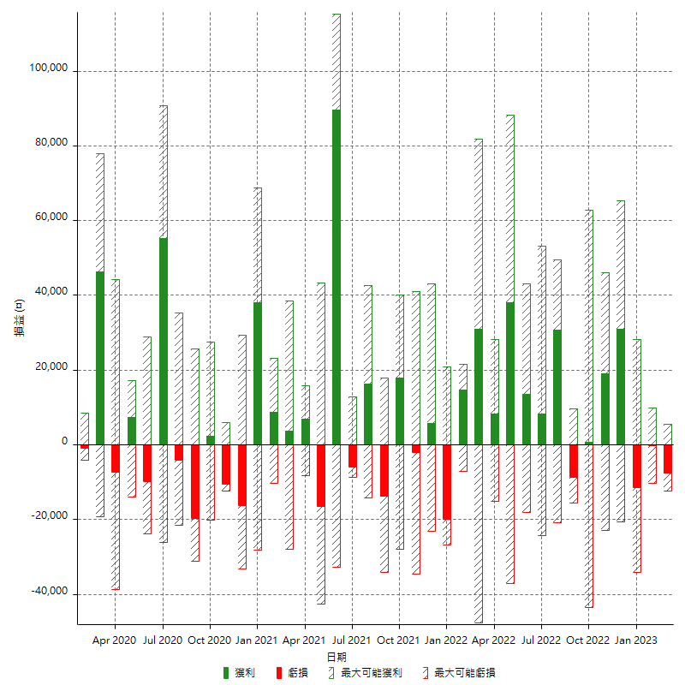

每月獲利和虧損 (%)

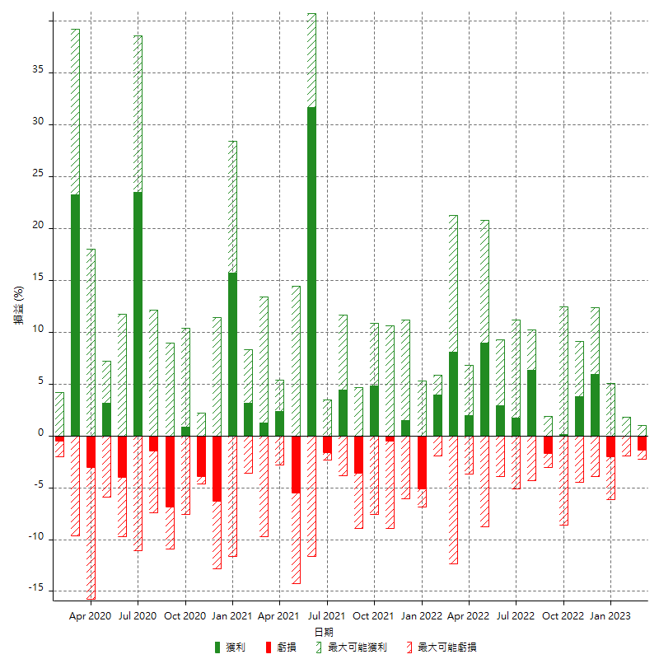

每月累積淨利

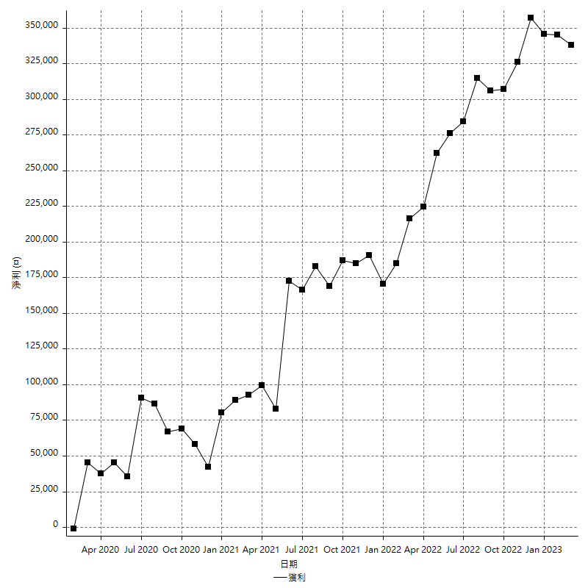

每月平均獲利

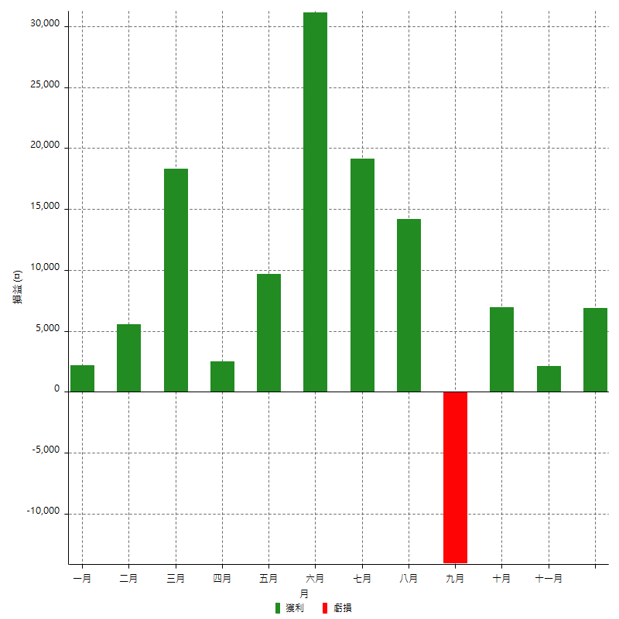

年獲利和虧損

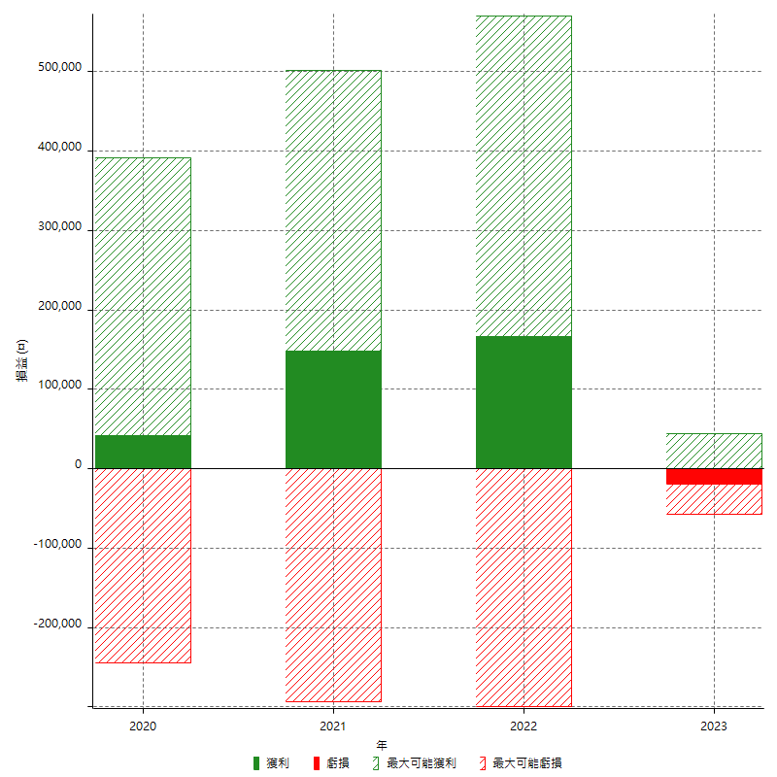

年獲利和虧損 (%)

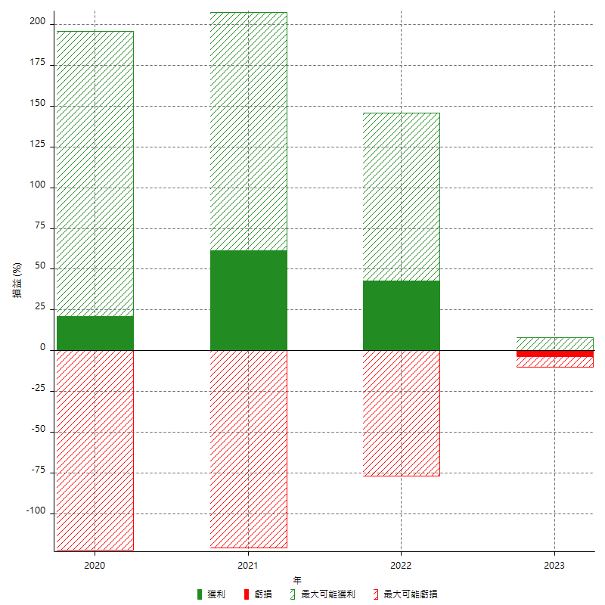

每年累積淨利

